策略分析
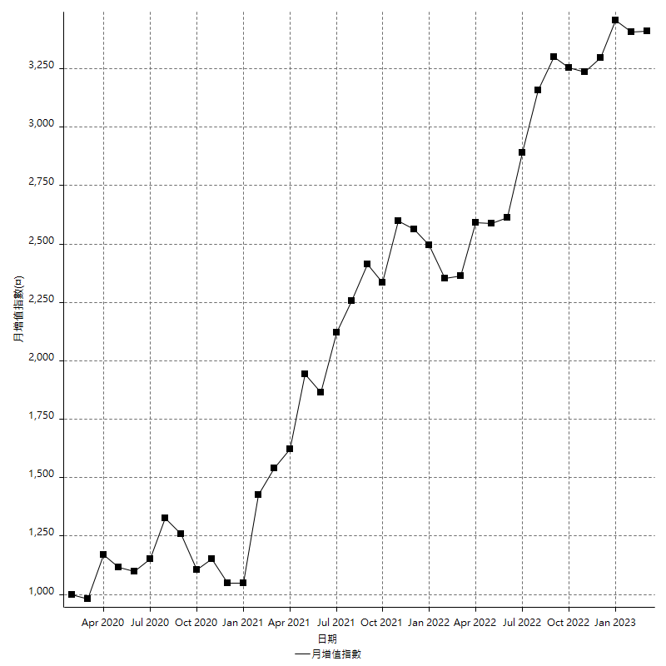
策略績效總結果

 | 所有交易 | 多單 | 空單
淨利 | 469800 | 81000 | 388800
毛利 | 1382200 | 159400 | 1222800
毛損 | -912400 | -78400 | -834000
調整後淨利 | 292743.16081 | 12353.052993 | 224194.17171
調整後毛利 | 1270819.1499 | 113385.18355 | 1120184.9035
調整後毛損 | -978075.9891 | -101032.13055 | -895990.7318
特定淨利 | 570200 | 42600 | 527600
特定毛利 | 928800 | 53800 | 875000
特定毛損 | -358600 | -11200 | -347400
帳戶所需金額 | 79400 | 29400 | 87600
帳戶報酬 | 591.68765743 | 275.51020408 | 443.83561644
初始資本報酬 | 234.9 | 40.5 | 194.4
最大策略虧損 | -85200 | -34200 | -94400
最大策略虧損 (%) | -27.123483226 | -11.974789916 | -33.786685755
最大平倉交易虧損 | -79400 | -29400 | -87600
最大平倉交易虧損 (%) | -23.688046647 | -10.496794872 | -32.01754386
最大的策略虧損報酬 | 5.514084507 | 2.3684210526 | 4.1186440678
獲利因子 | 1.5149057431 | 2.0331632653 | 1.4661870504
調整獲利因子 | 1.2993051297 | 1.1222685588 | 1.2502192978
特定獲利因子 | 2.5900725042 | 4.8035714286 | 2.5187104203
最大持有契約數量 | 1 | 1 | 1
滑價支付 | 140000 | 9600 | 130400
佣金支付 | 0 | 0 | 0
未平倉部位損益 | n/a | n/a | n/a
年報酬率 | 76.26368216 | 13.148910717 | 63.114771443
月報酬率 | 6.3553068467 | 1.0957425598 | 5.2595642869
買進持有績效 | 72234.608129 | 72117.939487 | 72234.608129
平均月報酬 | 12363.157895
月報酬的標準差 | 27742.049468

績效比率

成長潛力比(Upside Potential Ratio) | 50.388513678
夏普比率 | 0.39617437568
索丁諾比率 | 1.0894505374
Fouse 比率 | 0.03298248235
Calmar 比率 | 0.0067828106852
Sterling 比率 | 0.0019642466019
淨利/最大損失百分比 | 5592.8571429
淨利/最大交易績效拉回百分比 | 5872.5
淨利/最大策略績效拉回百分比 | 551.4084507
特定淨利/最大損失百分比 | 6788.0952381
特定淨利/最大交易績效拉回百分比 | 7127.5
特定淨利/最大策略績效拉回百分比 | 669.24882629
調整後淨利/最大損失百分比 | 3485.0376287
調整後淨利/最大交易績效拉回百分比 | 3659.2895102
調整後淨利/最大策略績效拉回百分比 | 343.59525917

時間分析

交易期間 | 3 Yrs, 1 Mth, 3 Dys, 11 Mins
策略在市場的時間 | 9 Dys, 15 Hrs, 35 Mins
策略在市場的時間百分比 | 0.85771022542
最長的持平期間 | 14 Dys, 23 Hrs, 26 Mins
最大獲利日期 | 2021-10-04
最大虧損日期 | 2020-03-20
最大策略虧損日期 | 3/1/22
最大平倉交易虧損日期 | 3/1/22

詳細權益曲線

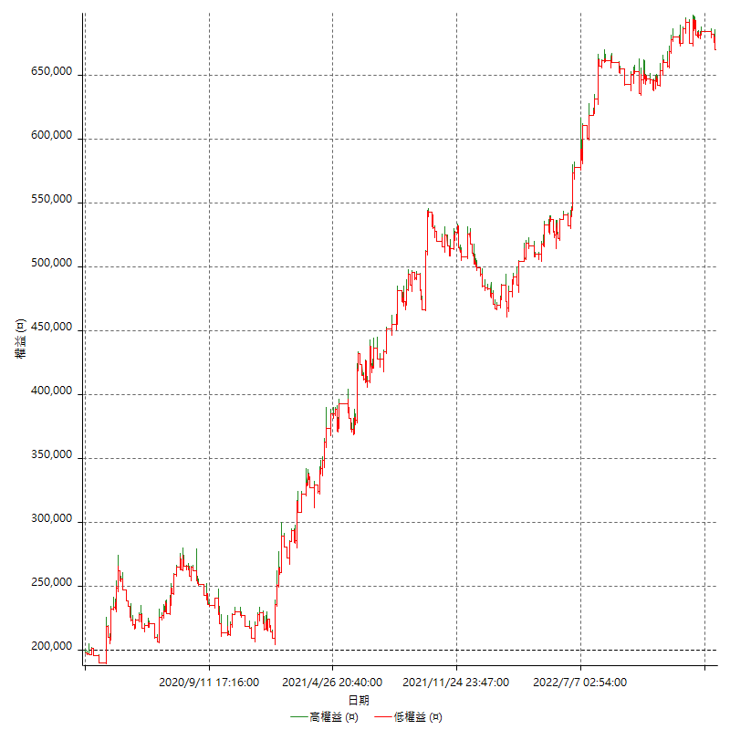

詳細權益曲線及績效拉回

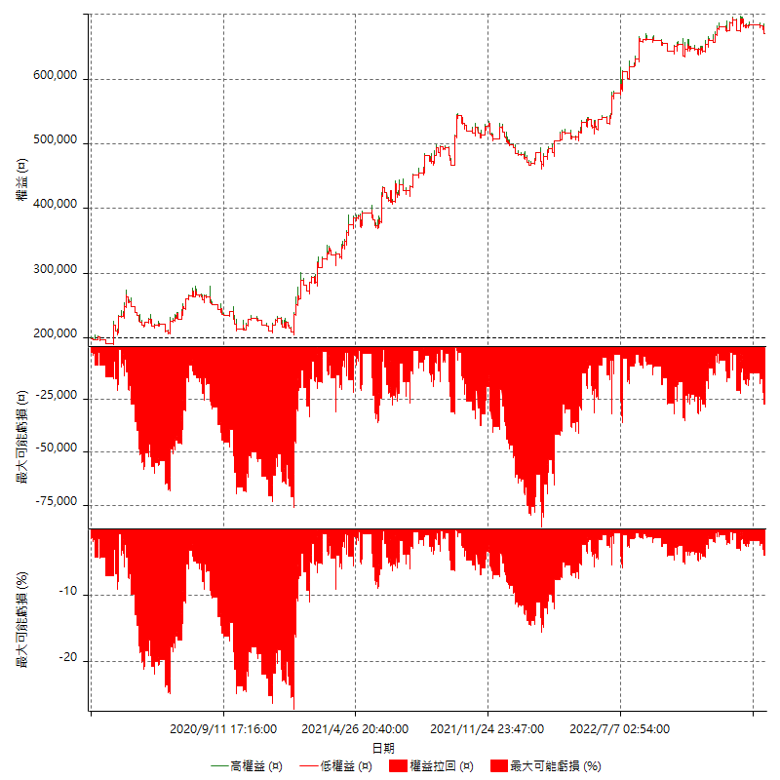

多單詳細權益曲線

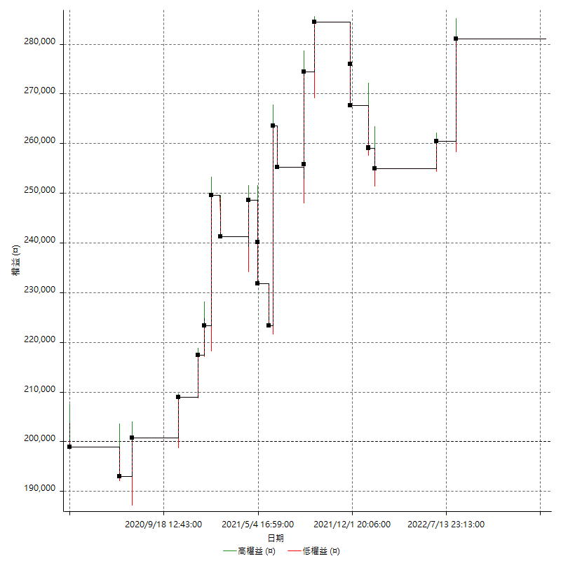

空單詳細權益曲線

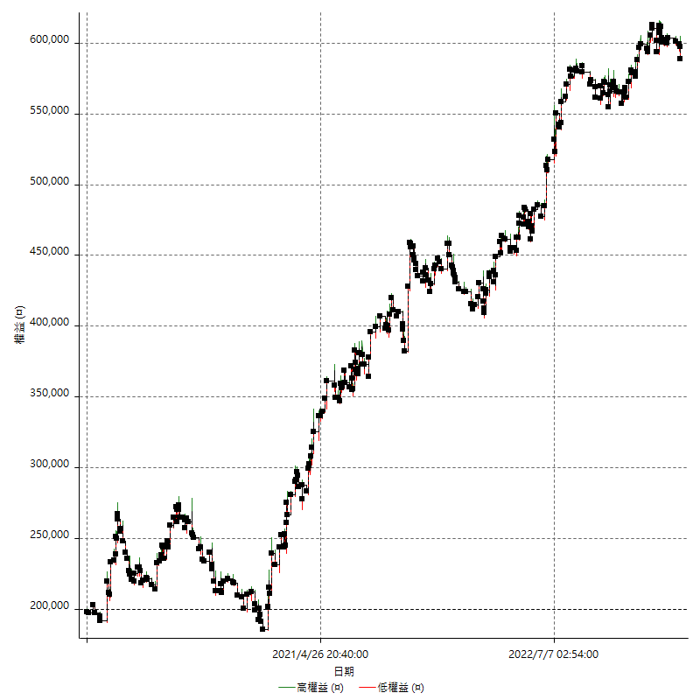

權益增加 & 拉回

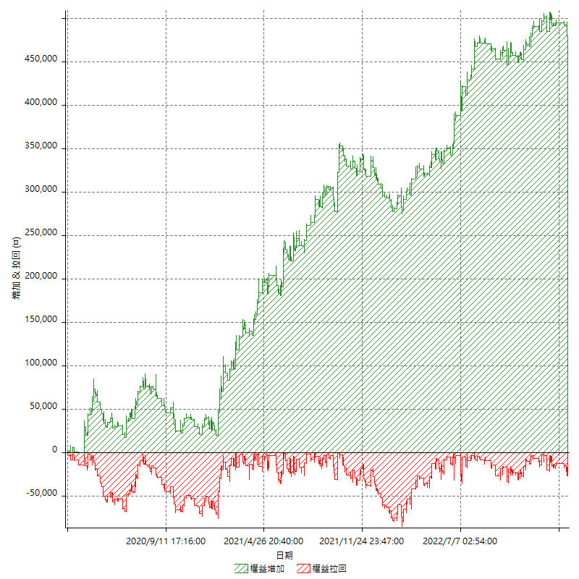

權益增加 & 拉回(%)

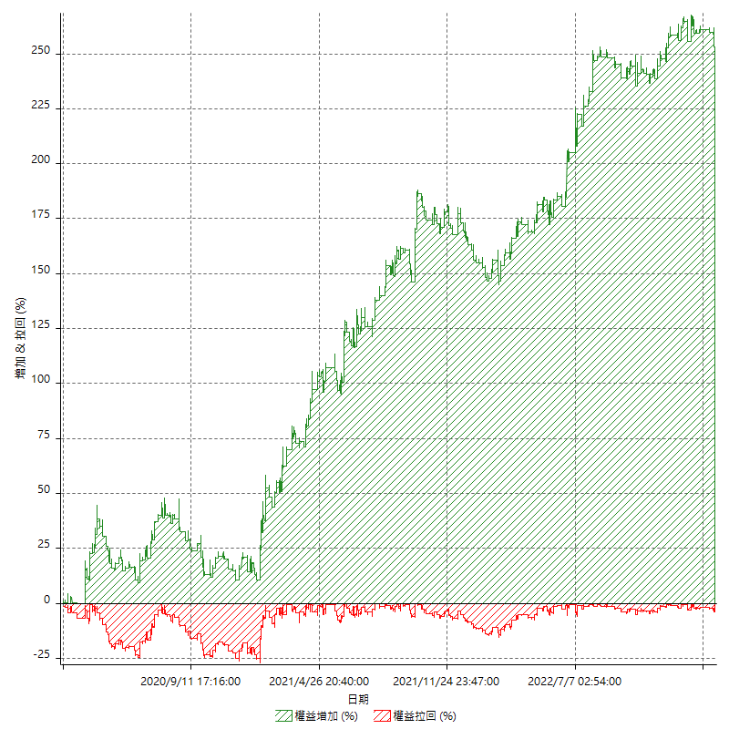

平倉權益曲線

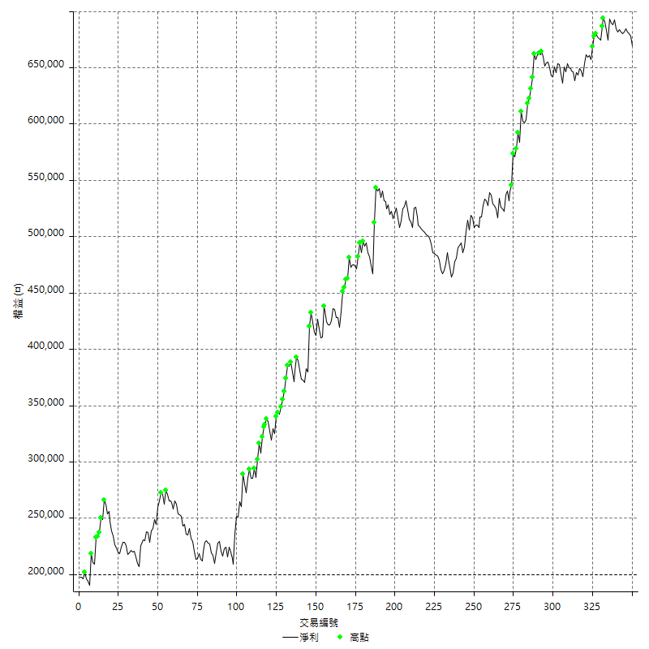

平倉權益曲線及績效拉回

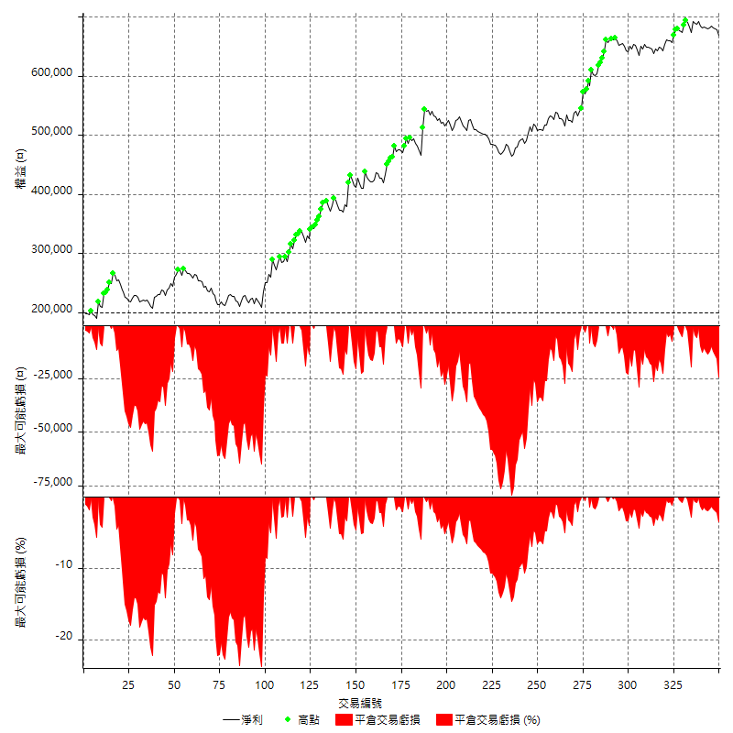

買進持有績效

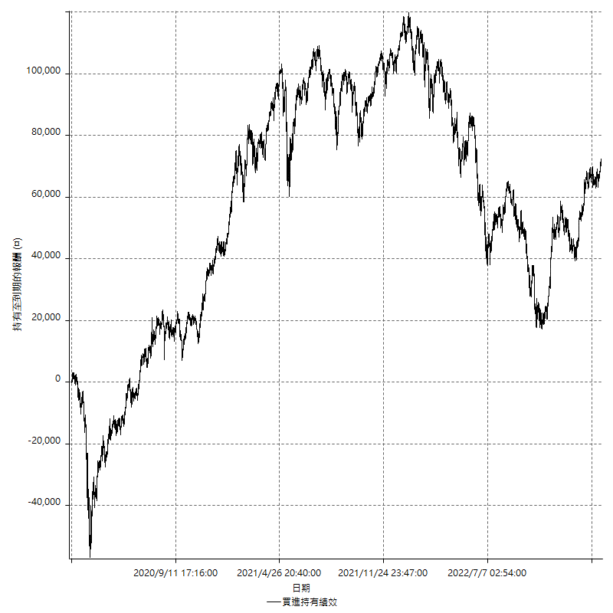

月增值指數

交易分析
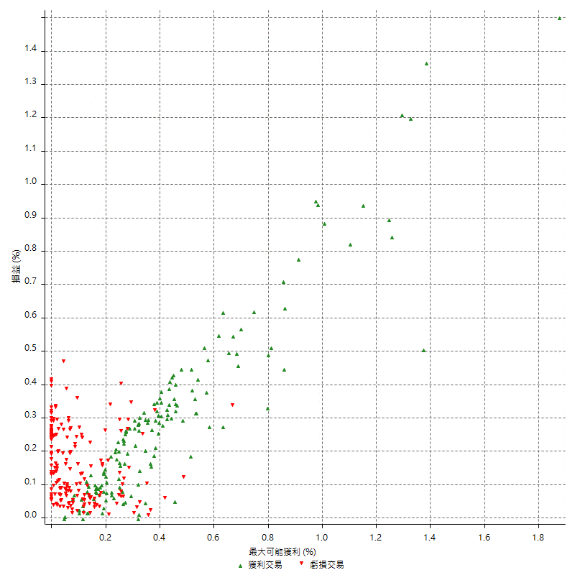
總交易分析

 | 所有交易 | 多單 | 空單
交易總次數 | 350 | 24 | 326
未平倉交易總數量 | 0 | 0 | 0
獲利交易次數 | 154 | 12 | 142
虧損交易次數 | 193 | 12 | 181
勝率 | 44 | 50 | 43.558282209
平均交易(獲利 & 虧損) | 1342.2857143 | 3375 | 1192.6380368
平均獲利交易 | 8975.3246753 | 13283.333333 | 8611.2676056
平均虧損交易 | -4727.4611399 | -6533.3333333 | -4607.7348066
平均獲利/平均虧損 比率 | 1.898550704 | 2.0331632653 | 1.8688722262
最大的交易獲利 | 45400 | 40200 | 45400
最大的交易虧損 | -8400 | -8400 | -8400
平倉交易的平均K棒數 | 3.2 | 2.5 | 3.3
獲利平倉交易的平均K棒數 | 3.9 | 3 | 4
虧損平倉交易的平均K棒數 | 2.7 | 1.9 | 2.8
平倉交易間的平均K棒數 | 4 | n/a | 4
獲利平倉交易間的平均K棒數 | 336.3 | 4362.9 | 365
虧損平倉交易間的平均K棒數 | 268.8 | 4364 | 286.7

極端交易

 | 全部 | 正 | 負
1 Std. Deviation of Avg. Trade | 8787.2912548 | 7705.9124376 | 3040.3745451
平均交易金額 +1標準差 | 10129.576969 | 16681.237113 | -1687.0865947
平均交易金額 -1標準差 | -7445.0055405 | 1269.4122378 | -7767.835685
極端交易次數 | 84 | 18 | 66
極端交易損益比 | -100400 | 453400 | -553800

最大獲利/最大虧損

 | 最大可能獲利 | 最大可能虧損
最大值 | 46000 | -8000
最大值日期 | 2021-10-04 | 2020-03-20
平均值 | 7015.4285714 | -3984
最大值 (%) | 1.8761326085 | -0.44404973357
最大值 (%) 日期 | 2020-03-18 | 2020-03-20
平均值 (%) | 0.23721711104 | -0.13446569555
1標準差 | 7926.5027655 | 2707.5139
平均交易金額 +1標準差 | 14941.931337 | -1276.4861
平均交易金額 -1標準差 | -911.07419403 | -6691.5139

交易序列分析

Z值 | -0.6495876931
信賴界限 | 0.48404191266
策略精確預期 | 1342.2857143
最大連續獲利交易次數 | 6
最大連續虧損交易次數 | 17
最大連續獲利金額 | 76800
最大連續虧損金額 | -59000
最大連續獲利 (%) | 20.05730659
最大連續虧損 (%) | -14.620797498

交易序列統計量

連續獲利 | 序列編號 | 序列的平均獲利 | 下筆交易的平均虧損
1 | 40 | 9250 | -5045
2 | 26 | 9623.0769231 | -4807.6923077
3 | 9 | 8207.4074074 | -4000
4 | 3 | 7883.3333333 | -4000
5 | 1 | 8600 | -400
6 | 3 | 8477.7777778 | -7133.3333333
連續虧損 | 序列編號 | 序列的平均虧損 | 下筆交易的平均獲利
1 | 36 | -4822.2222222 | 9822.2222222
2 | 23 | -5173.9130435 | 6165.2173913
3 | 14 | -4542.8571429 | 13628.571429
4 | 5 | -5510 | 13440
5 | 5 | -4136 | 9720
7 | 1 | -5342.8571429 | 5600
17 | 1 | -3470.5882353 | 3000

總交易

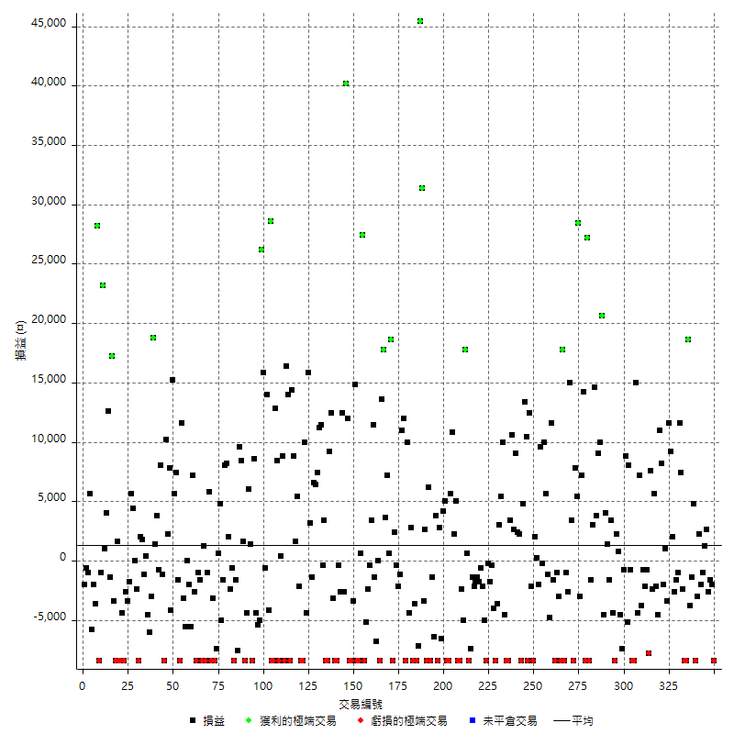

獲利交易

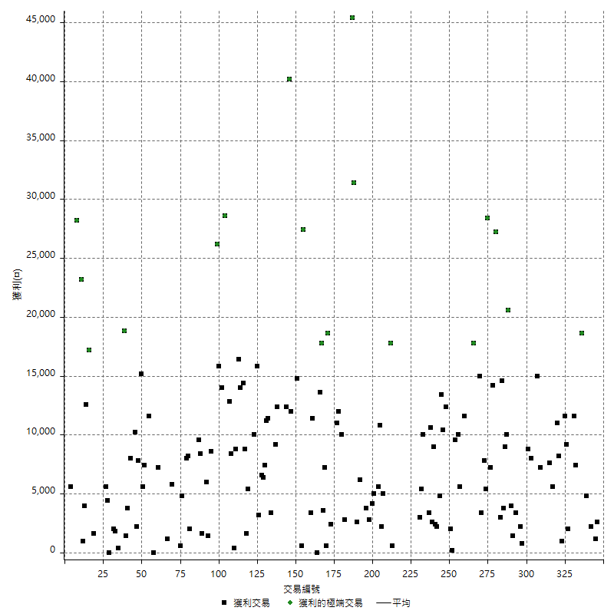

虧損交易

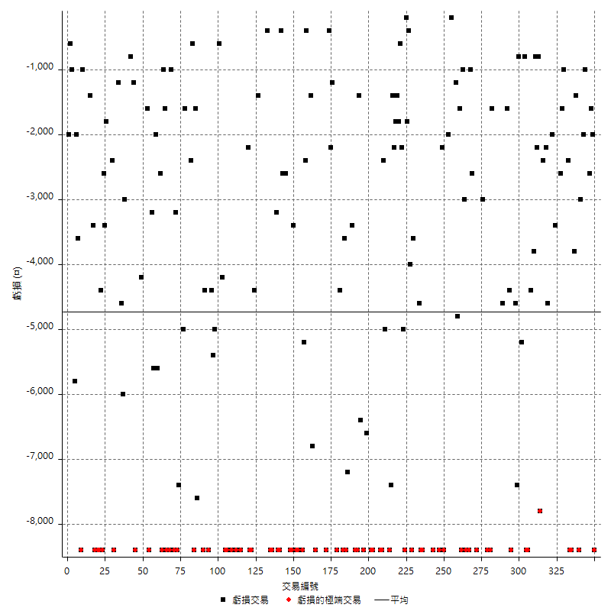

最大可能虧損

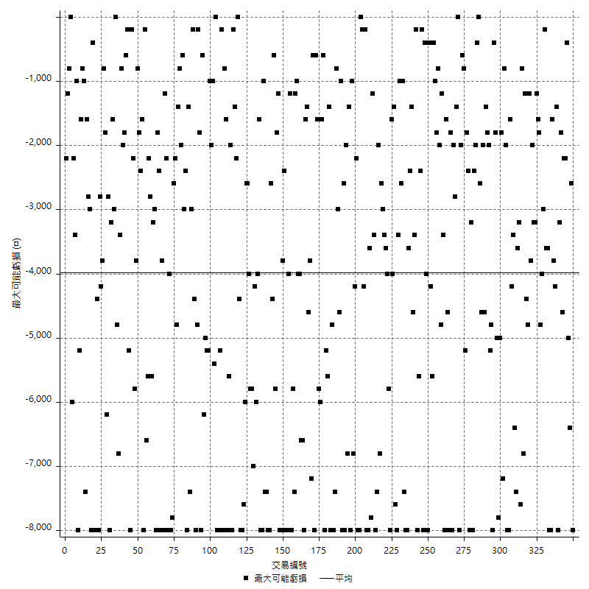

虧損的損益

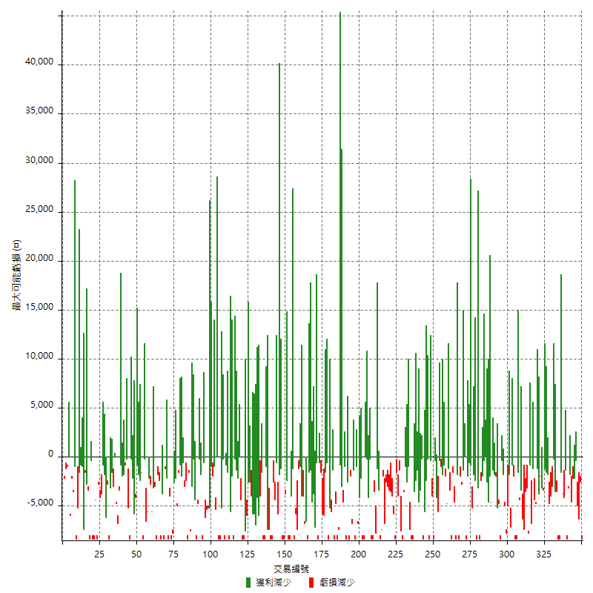

最大虧損幅度

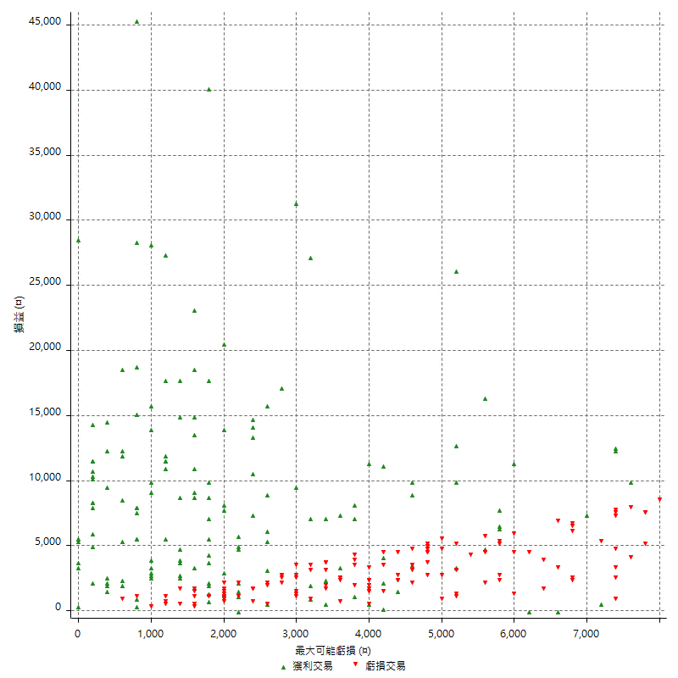

最大虧損幅度 (%)

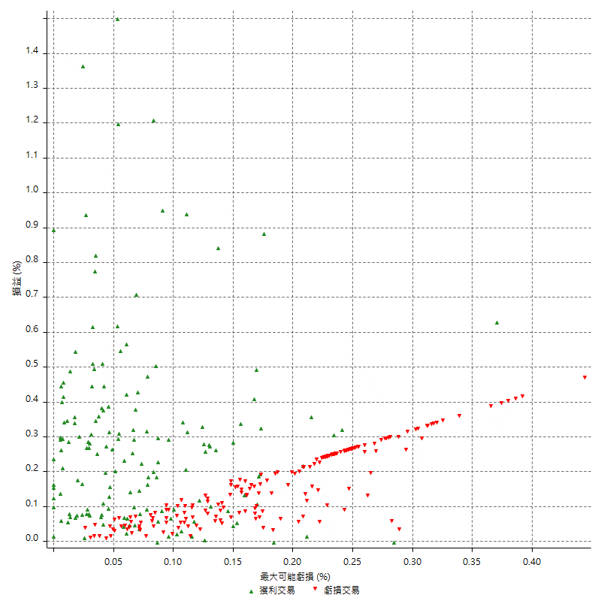

最大可能獲利

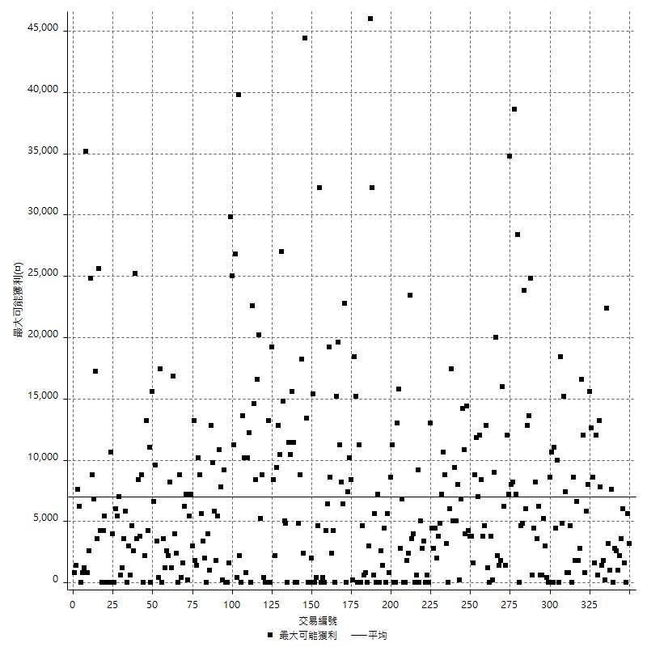

獲利的損益

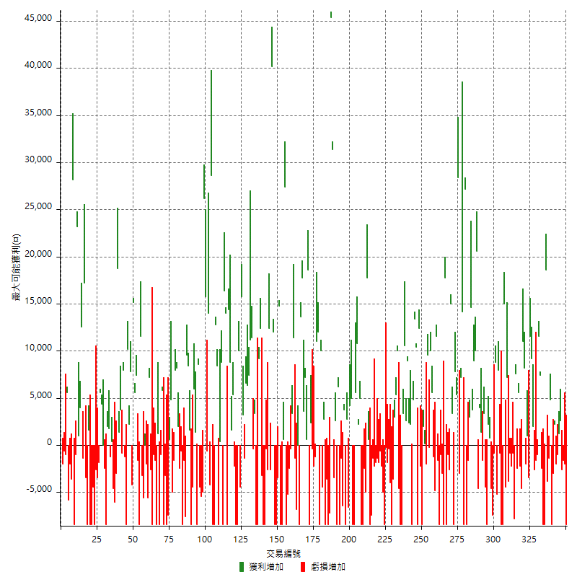

最大獲利幅度

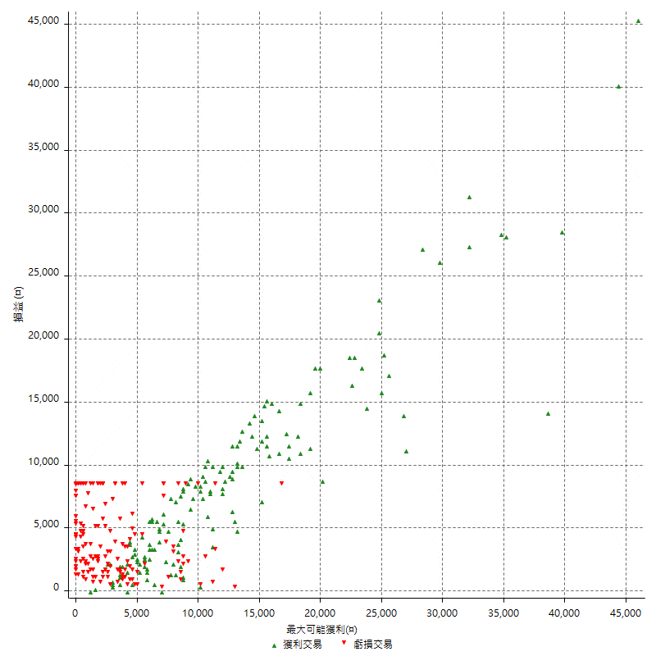

最大獲利幅度 (%)

週期性分析
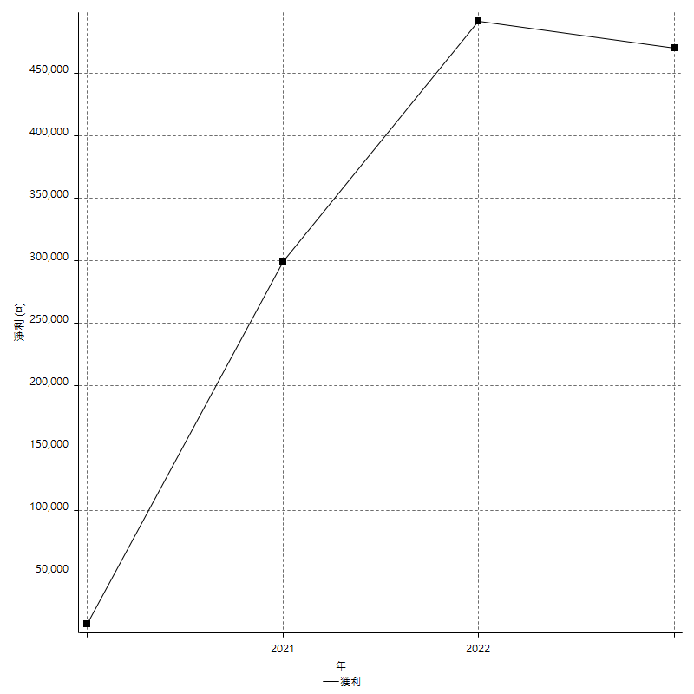
Daily Period Analysis

期間 | 獲利(¤) | 獲利(%) | 毛利 | 毛損 | 交易次數 | 勝率
2023-03-06 | -10400 | -1.52896207 | 0 | -10400 | 2 | 0
2023-03-03 | -1600 | -0.23467292461 | 0 | -1600 | 1 | 0
2023-02-23 | -2600 | -0.37989479836 | 0 | -2600 | 1 | 0
2023-02-08 | 2600 | 0.38134350249 | 2600 | 0 | 1 | 100
2023-02-07 | 200 | 0.029342723005 | 1200 | -1000 | 2 | 50
2023-02-02 | -2000 | -0.29256875366 | 0 | -2000 | 1 | 0
2023-02-01 | 2200 | 0.32286469034 | 2200 | 0 | 1 | 100
2023-01-30 | -11400 | -1.6454965358 | 0 | -11400 | 2 | 0
2023-01-17 | 4800 | 0.6976744186 | 4800 | 0 | 1 | 100
2023-01-16 | -5200 | -0.75014425851 | 0 | -5200 | 2 | 0
2023-01-13 | 18600 | 2.7571894456 | 18600 | 0 | 1 | 100
2023-01-09 | -16800 | -2.4298524732 | 0 | -16800 | 2 | 0
2022-12-30 | 5000 | 0.72843822844 | 7400 | -2400 | 2 | 50
2022-12-27 | 11600 | 1.7190278601 | 11600 | 0 | 1 | 100
2022-12-22 | -2600 | -0.38382049011 | 0 | -2600 | 2 | 0
2022-12-21 | -2600 | -0.38235294118 | 0 | -2600 | 1 | 0
2022-12-09 | 2000 | 0.29498525074 | 2000 | 0 | 1 | 100
2022-12-07 | 9200 | 1.3755980861 | 9200 | 0 | 1 | 100
2022-12-05 | 11600 | 1.7650639075 | 11600 | 0 | 1 | 100
2022-12-01 | -2400 | -0.36385688296 | 1000 | -3400 | 2 | 50
2022-11-24 | -2000 | -0.3022974607 | 0 | -2000 | 1 | 0
2022-11-23 | 8200 | 1.2549739822 | 8200 | 0 | 1 | 100
2022-11-18 | 11000 | 1.7123287671 | 11000 | 0 | 1 | 100
2022-11-15 | -4600 | -0.71097372488 | 0 | -4600 | 1 | 0
2022-11-14 | -2200 | -0.33887861984 | 0 | -2200 | 1 | 0
2022-11-11 | 3200 | 0.49535603715 | 5600 | -2400 | 2 | 50
2022-11-08 | 7600 | 1.1904761905 | 7600 | 0 | 1 | 100
2022-11-07 | -7800 | -1.2070566388 | 0 | -7800 | 1 | 0
2022-11-02 | -800 | -0.12364760433 | 0 | -800 | 1 | 0
2022-10-27 | -2200 | -0.33887861984 | 0 | -2200 | 1 | 0
2022-10-26 | -800 | -0.12307692308 | 0 | -800 | 1 | 0
2022-10-24 | 3400 | 0.52582740489 | 7200 | -3800 | 2 | 50
2022-10-18 | 10600 | 1.6666666667 | 15000 | -4400 | 2 | 50
2022-10-14 | -16800 | -2.5735294118 | 0 | -16800 | 2 | 0
2022-10-06 | -800 | -0.12239902081 | 0 | -800 | 1 | 0
2022-10-05 | 8000 | 1.239157373 | 8000 | 0 | 1 | 100
2022-10-04 | -5200 | -0.79901659496 | 0 | -5200 | 1 | 0
2022-09-29 | 8000 | 1.2445550716 | 8800 | -800 | 2 | 50
2022-09-20 | -12000 | -1.8326206475 | 0 | -12000 | 2 | 0
2022-09-12 | 3000 | 0.46026388463 | 3000 | 0 | 2 | 100
2022-09-08 | -8400 | -1.2723417146 | 0 | -8400 | 1 | 0
2022-08-26 | -1000 | -0.15124016939 | 3400 | -4400 | 2 | 50
2022-08-17 | -1600 | -0.2414001207 | 0 | -1600 | 1 | 0
2022-08-16 | 1400 | 0.21167221046 | 1400 | 0 | 1 | 100
2022-08-11 | 4000 | 0.60845756009 | 4000 | 0 | 1 | 100
2022-08-05 | -4600 | -0.69486404834 | 0 | -4600 | 1 | 0
2022-08-04 | 30600 | 4.8463731391 | 30600 | 0 | 2 | 100
2022-07-29 | 9000 | 1.4460154242 | 9000 | 0 | 1 | 100
2022-07-28 | 3800 | 0.61429033301 | 3800 | 0 | 1 | 100
2022-07-20 | 17600 | 2.928452579 | 17600 | 0 | 2 | 100
2022-07-18 | -10000 | -1.6366612111 | 0 | -10000 | 2 | 0
2022-07-11 | 27200 | 4.659129839 | 27200 | 0 | 1 | 100
2022-07-08 | -8400 | -1.4184397163 | 0 | -8400 | 1 | 0
2022-07-07 | 14200 | 2.4567474048 | 14200 | 0 | 1 | 100
2022-06-27 | 4200 | 0.73196235622 | 7200 | -3000 | 2 | 50
2022-06-23 | 28400 | 5.2071873854 | 28400 | 0 | 1 | 100
2022-06-22 | 5400 | 1 | 5400 | 0 | 1 | 100
2022-06-21 | 7800 | 1.4656144307 | 7800 | 0 | 1 | 100
2022-06-15 | -8400 | -1.5538290788 | 0 | -8400 | 1 | 0
2022-06-08 | 3400 | 0.63291139241 | 3400 | 0 | 1 | 100
2022-06-01 | 15000 | 2.872462658 | 15000 | 0 | 1 | 100
2022-05-30 | -2600 | -0.49542682927 | 0 | -2600 | 1 | 0
2022-05-27 | -9400 | -1.7596405841 | 0 | -9400 | 2 | 0
2022-05-26 | 17800 | 3.4469403563 | 17800 | 0 | 1 | 100
2022-05-25 | -8400 | -1.6006097561 | 0 | -8400 | 1 | 0
2022-05-23 | -3000 | -0.56839712012 | 0 | -3000 | 1 | 0
2022-05-20 | -9400 | -1.7498138496 | 0 | -9400 | 2 | 0
2022-05-17 | -1600 | -0.29695619896 | 0 | -1600 | 1 | 0
2022-05-16 | 11600 | 2.2003034901 | 11600 | 0 | 1 | 100
2022-05-13 | -6000 | -1.1252813203 | 0 | -6000 | 2 | 0
2022-05-05 | 15600 | 3.0139103555 | 15600 | 0 | 2 | 100
2022-05-04 | -200 | -0.038624951719 | 0 | -200 | 1 | 0
2022-04-29 | 7600 | 1.4896119169 | 9600 | -2000 | 2 | 50
2022-04-26 | 200 | 0.039215686275 | 200 | 0 | 1 | 100
2022-04-19 | -6400 | -1.2393493416 | 2000 | -8400 | 2 | 50
2022-04-08 | -2200 | -0.42421905129 | 0 | -2200 | 1 | 0
2022-03-31 | 12400 | 2.4496246543 | 12400 | 0 | 1 | 100
2022-03-30 | -8400 | -1.6323357948 | 0 | -8400 | 1 | 0
2022-03-29 | 10400 | 2.0626735422 | 10400 | 0 | 1 | 100
2022-03-21 | 18200 | 3.7448559671 | 18200 | 0 | 2 | 100
2022-03-17 | -6200 | -1.2596505486 | 2200 | -8400 | 2 | 50
2022-03-10 | 2400 | 0.4899959167 | 2400 | 0 | 1 | 100
2022-03-09 | 9000 | 1.8718801997 | 9000 | 0 | 1 | 100
2022-03-03 | 13200 | 2.8229255774 | 13200 | 0 | 2 | 100
2022-03-01 | -5000 | -1.0579771477 | 3400 | -8400 | 2 | 50
2022-02-25 | -13000 | -2.6771004942 | 0 | -13000 | 2 | 0
2022-02-17 | 10000 | 2.102607233 | 10000 | 0 | 1 | 100
2022-02-16 | 5400 | 1.1484474692 | 5400 | 0 | 1 | 100
2022-02-10 | 3000 | 0.64212328767 | 3000 | 0 | 1 | 100
2022-02-08 | -3600 | -0.76465590484 | 0 | -3600 | 1 | 0
2022-01-26 | -8400 | -1.7529215359 | 0 | -8400 | 1 | 0
2022-01-21 | -4000 | -0.82781456954 | 0 | -4000 | 1 | 0
2022-01-17 | -400 | -0.082712985939 | 0 | -400 | 1 | 0
2022-01-12 | -1800 | -0.37082818294 | 0 | -1800 | 1 | 0
2022-01-07 | -8600 | -1.7408906883 | 0 | -8600 | 2 | 0
2022-01-04 | -5000 | -1.002004008 | 0 | -5000 | 1 | 0
2021-12-28 | -2800 | -0.55799123157 | 0 | -2800 | 2 | 0
2021-12-27 | -1800 | -0.35742652899 | 0 | -1800 | 1 | 0
2021-12-24 | -1400 | -0.27722772277 | 0 | -1400 | 1 | 0
2021-12-23 | -4000 | -0.7858546169 | 0 | -4000 | 2 | 0
2021-12-22 | -1400 | -0.27429467085 | 0 | -1400 | 1 | 0
2021-12-21 | -7400 | -1.4291232136 | 0 | -7400 | 1 | 0
2021-12-16 | -7800 | -1.4840182648 | 600 | -8400 | 2 | 50
2021-12-13 | 17800 | 3.505317054 | 17800 | 0 | 1 | 100
2021-12-02 | -5000 | -0.97503900156 | 0 | -5000 | 1 | 0
2021-11-30 | -2400 | -0.46583850932 | 0 | -2400 | 1 | 0
2021-11-26 | -16800 | -3.1578947368 | 0 | -16800 | 2 | 0
2021-11-25 | 5000 | 0.94876660342 | 5000 | 0 | 1 | 100
2021-11-22 | 2200 | 0.41920731707 | 2200 | 0 | 1 | 100
2021-11-19 | 10800 | 2.1011673152 | 10800 | 0 | 1 | 100
2021-11-15 | 5600 | 1.1014948859 | 5600 | 0 | 1 | 100
2021-11-12 | -8400 | -1.6253869969 | 0 | -8400 | 1 | 0
2021-11-09 | -8400 | -1.5993907083 | 0 | -8400 | 1 | 0
2021-11-04 | 9200 | 1.7829457364 | 9200 | 0 | 2 | 100
2021-11-01 | -3800 | -0.731050404 | 2800 | -6600 | 2 | 50
2021-10-21 | -8400 | -1.590306702 | 0 | -8400 | 1 | 0
2021-10-19 | -2600 | -0.48982667671 | 3800 | -6400 | 2 | 50
2021-10-15 | -9800 | -1.8128005919 | 0 | -9800 | 2 | 0
2021-10-14 | -2200 | -0.40530582167 | 6200 | -8400 | 2 | 50
2021-10-07 | -800 | -0.14716703458 | 2600 | -3400 | 2 | 50
2021-10-06 | 31400 | 6.1304178055 | 31400 | 0 | 1 | 100
2021-10-04 | 45400 | 9.7257926307 | 45400 | 0 | 1 | 100
2021-09-27 | -7200 | -1.5189873418 | 0 | -7200 | 1 | 0
2021-09-24 | -8400 | -1.7412935323 | 0 | -8400 | 1 | 0
2021-09-23 | -12000 | -2.427184466 | 0 | -12000 | 2 | 0
2021-09-14 | 2800 | 0.56956875509 | 2800 | 0 | 1 | 100
2021-09-10 | -4400 | -0.88709677419 | 0 | -4400 | 1 | 0
2021-09-07 | 10000 | 2.0576131687 | 10000 | 0 | 1 | 100
2021-09-03 | -8400 | -1.6990291262 | 0 | -8400 | 1 | 0
2021-09-01 | 12000 | 2.4875621891 | 12000 | 0 | 1 | 100
2021-08-30 | 11000 | 2.333474756 | 11000 | 0 | 1 | 100
2021-08-27 | -1200 | -0.25391451545 | 0 | -1200 | 1 | 0
2021-08-25 | -2200 | -0.46335299073 | 0 | -2200 | 1 | 0
2021-08-24 | -400 | -0.084175084175 | 0 | -400 | 1 | 0
2021-08-23 | 2400 | 0.5076142132 | 2400 | 0 | 1 | 100
2021-08-20 | -8400 | -1.7456359102 | 0 | -8400 | 1 | 0
2021-08-13 | 19200 | 4.1558441558 | 19200 | 0 | 2 | 100
2021-08-12 | 7200 | 1.5831134565 | 7200 | 0 | 1 | 100
2021-08-04 | 3600 | 0.79787234043 | 3600 | 0 | 1 | 100
2021-07-27 | 17800 | 4.1070604522 | 17800 | 0 | 1 | 100
2021-07-22 | 5200 | 1.214385801 | 13600 | -8400 | 2 | 50
2021-07-15 | 0 | 0 | 0 | 0 | 1 | 0
2021-07-12 | -8200 | -1.8790100825 | 0 | -8200 | 2 | 0
2021-07-06 | 11400 | 2.6823529412 | 11400 | 0 | 1 | 100
2021-07-05 | 3000 | 0.71090047393 | 3400 | -400 | 2 | 50
2021-07-01 | -2400 | -0.56550424128 | 0 | -2400 | 1 | 0
2021-06-30 | -13600 | -3.1050228311 | 0 | -13600 | 2 | 0
2021-06-29 | 27400 | 6.6731612275 | 27400 | 0 | 1 | 100
2021-06-24 | 600 | 0.14634146341 | 600 | 0 | 1 | 100
2021-06-23 | -16800 | -3.9362699157 | 0 | -16800 | 2 | 0
2021-06-22 | 14800 | 3.5922330097 | 14800 | 0 | 1 | 100
2021-06-18 | -3400 | -0.81848820414 | 0 | -3400 | 1 | 0
2021-06-16 | -8400 | -1.9820670127 | 0 | -8400 | 1 | 0
2021-06-10 | -8400 | -1.9435446553 | 0 | -8400 | 1 | 0
2021-06-08 | 12000 | 2.8557829605 | 12000 | 0 | 1 | 100
2021-06-07 | 40200 | 10.578947368 | 40200 | 0 | 1 | 100
2021-06-03 | -2600 | -0.67956089911 | 0 | -2600 | 1 | 0
2021-06-02 | 12400 | 3.3495407888 | 12400 | 0 | 1 | 100
2021-06-01 | -2600 | -0.6974248927 | 0 | -2600 | 1 | 0
2021-05-28 | -400 | -0.10718113612 | 0 | -400 | 1 | 0
2021-05-27 | -8400 | -2.2012578616 | 0 | -8400 | 1 | 0
2021-05-25 | -8400 | -2.1538461538 | 0 | -8400 | 1 | 0
2021-05-21 | -3200 | -0.81383519837 | 0 | -3200 | 1 | 0
2021-05-07 | 12400 | 3.256302521 | 12400 | 0 | 1 | 100
2021-05-05 | 9200 | 2.475780409 | 9200 | 0 | 1 | 100
2021-05-04 | -16800 | -4.3254376931 | 0 | -16800 | 2 | 0
2021-04-29 | 3400 | 0.88311688312 | 3400 | 0 | 1 | 100
2021-04-27 | -400 | -0.10378827193 | 0 | -400 | 1 | 0
2021-04-22 | 11400 | 3.0481283422 | 11400 | 0 | 1 | 100
2021-04-14 | 11200 | 3.0871003308 | 11200 | 0 | 1 | 100
2021-04-12 | 13800 | 3.9541547278 | 13800 | 0 | 2 | 100
2021-04-08 | 6600 | 1.9275700935 | 6600 | 0 | 1 | 100
2021-04-06 | 1800 | 0.52847915443 | 3200 | -1400 | 2 | 50
2021-04-01 | 15800 | 4.8645320197 | 15800 | 0 | 1 | 100
2021-03-30 | -4400 | -1.3365735115 | 0 | -4400 | 1 | 0
2021-03-23 | 1600 | 0.4884004884 | 10000 | -8400 | 2 | 50
2021-03-16 | -8400 | -2.5 | 0 | -8400 | 1 | 0
2021-03-15 | -2200 | -0.65050266115 | 0 | -2200 | 1 | 0
2021-03-12 | 5400 | 1.6225961538 | 5400 | 0 | 1 | 100
2021-03-11 | 1600 | 0.48309178744 | 1600 | 0 | 1 | 100
2021-03-10 | 8800 | 2.729528536 | 8800 | 0 | 1 | 100
2021-03-02 | 14400 | 4.6753246753 | 14400 | 0 | 1 | 100
2021-02-23 | -8400 | -2.6548672566 | 0 | -8400 | 1 | 0
2021-02-22 | 30400 | 10.629370629 | 30400 | 0 | 2 | 100
2021-02-18 | -8400 | -2.8532608696 | 0 | -8400 | 1 | 0
2021-02-17 | 8800 | 3.081232493 | 8800 | 0 | 1 | 100
2021-02-05 | -8000 | -2.7247956403 | 400 | -8400 | 2 | 50
2021-02-02 | 8400 | 2.9453015428 | 8400 | 0 | 1 | 100
2021-01-29 | 12800 | 4.6989720999 | 12800 | 0 | 1 | 100
2021-01-26 | -8400 | -2.9914529915 | 0 | -8400 | 1 | 0
2021-01-21 | -8400 | -2.9045643154 | 0 | -8400 | 1 | 0
2021-01-15 | 28600 | 10.97467383 | 28600 | 0 | 1 | 100
2021-01-13 | -4200 | -1.586102719 | 0 | -4200 | 1 | 0
2021-01-12 | 14000 | 5.5821371611 | 14000 | 0 | 1 | 100
2021-01-08 | 15200 | 6.4516129032 | 15800 | -600 | 2 | 50
2021-01-06 | 26200 | 12.511938873 | 26200 | 0 | 1 | 100
2020-12-30 | -5000 | -2.3320895522 | 0 | -5000 | 1 | 0
2020-12-28 | -5400 | -2.4567788899 | 0 | -5400 | 1 | 0
2020-12-25 | -4400 | -1.9625334523 | 0 | -4400 | 1 | 0
2020-12-23 | 8600 | 3.9888682746 | 8600 | 0 | 1 | 100
2020-12-22 | -7000 | -3.1446540881 | 1400 | -8400 | 2 | 50
2020-12-21 | 6000 | 2.7700831025 | 6000 | 0 | 1 | 100
2020-12-16 | -12800 | -5.5797733217 | 0 | -12800 | 2 | 0
2020-12-09 | 1600 | 0.70237050044 | 1600 | 0 | 1 | 100
2020-12-07 | 8400 | 3.8286235187 | 8400 | 0 | 1 | 100
2020-12-02 | 9600 | 4.5757864633 | 9600 | 0 | 1 | 100
2020-11-26 | -7600 | -3.4958601656 | 0 | -7600 | 1 | 0
2020-11-23 | -1600 | -0.73059360731 | 0 | -1600 | 1 | 0
2020-11-16 | -8400 | -3.6939313984 | 0 | -8400 | 1 | 0
2020-11-09 | -600 | -0.26315789474 | 0 | -600 | 1 | 0
2020-11-06 | -2400 | -1.0416666667 | 0 | -2400 | 1 | 0
2020-10-29 | 2000 | 0.87565674256 | 2000 | 0 | 1 | 100
2020-10-26 | 8200 | 3.7238873751 | 8200 | 0 | 1 | 100
2020-10-21 | 8000 | 3.7700282752 | 8000 | 0 | 1 | 100
2020-10-19 | -1600 | -0.74836295603 | 0 | -1600 | 1 | 0
2020-10-16 | -200 | -0.093457943925 | 4800 | -5000 | 2 | 50
2020-10-06 | -6800 | -3.0797101449 | 600 | -7400 | 2 | 50
2020-09-30 | -8400 | -3.664921466 | 0 | -8400 | 1 | 0
2020-09-28 | -11600 | -4.8172757475 | 0 | -11600 | 2 | 0
2020-09-22 | 5800 | 2.4680851064 | 5800 | 0 | 1 | 100
2020-09-14 | -1000 | -0.42372881356 | 0 | -1000 | 1 | 0
2020-09-10 | -8400 | -3.4369885434 | 0 | -8400 | 1 | 0
2020-09-08 | 1200 | 0.49342105263 | 1200 | 0 | 1 | 100
2020-09-03 | -8400 | -3.3386327504 | 0 | -8400 | 1 | 0
2020-08-25 | -1600 | -0.63191153239 | 0 | -1600 | 1 | 0
2020-08-24 | -9400 | -3.5795887281 | 0 | -9400 | 2 | 0
2020-08-17 | -2600 | -0.98039215686 | 0 | -2600 | 1 | 0
2020-08-13 | 7200 | 2.7906976744 | 7200 | 0 | 1 | 100
2020-08-11 | -5600 | -2.124430956 | 0 | -5600 | 1 | 0
2020-08-10 | -2000 | -0.75301204819 | 0 | -2000 | 1 | 0
2020-08-05 | 0 | 0 | 0 | 0 | 1 | 0
2020-07-31 | -5600 | -2.0648967552 | 0 | -5600 | 1 | 0
2020-07-30 | 8400 | 3.196347032 | 11600 | -3200 | 2 | 50
2020-07-28 | -8400 | -3.0973451327 | 0 | -8400 | 1 | 0
2020-07-27 | 5800 | 2.1853805576 | 7400 | -1600 | 2 | 50
2020-07-21 | 5600 | 2.155504234 | 5600 | 0 | 1 | 100
2020-07-15 | 15200 | 6.2142273099 | 15200 | 0 | 1 | 100
2020-07-13 | -4200 | -1.6881028939 | 0 | -4200 | 1 | 0
2020-07-10 | 7800 | 3.2365145228 | 7800 | 0 | 1 | 100
2020-07-09 | 12400 | 5.4243219598 | 12400 | 0 | 2 | 100
2020-07-03 | -8400 | -3.5443037975 | 0 | -8400 | 1 | 0
2020-07-02 | -1200 | -0.50377833753 | 0 | -1200 | 1 | 0
2020-07-01 | 8000 | 3.4752389227 | 8000 | 0 | 1 | 100
2020-06-30 | 3000 | 1.3204225352 | 3800 | -800 | 2 | 50
2020-06-23 | 1400 | 0.62001771479 | 1400 | 0 | 1 | 100
2020-06-18 | 18800 | 9.0821256039 | 18800 | 0 | 1 | 100
2020-06-16 | -3000 | -1.4285714286 | 0 | -3000 | 1 | 0
2020-06-11 | -6000 | -2.7777777778 | 0 | -6000 | 1 | 0
2020-06-10 | -4600 | -2.0852221215 | 0 | -4600 | 1 | 0
2020-06-02 | -800 | -0.3613369467 | 400 | -1200 | 2 | 50
2020-06-01 | 1800 | 0.81967213115 | 1800 | 0 | 1 | 100
2020-05-26 | 2000 | 0.91911764706 | 2000 | 0 | 1 | 100
2020-05-21 | -8400 | -3.7168141593 | 0 | -8400 | 1 | 0
2020-05-20 | -2400 | -1.0507880911 | 0 | -2400 | 1 | 0
2020-05-19 | 0 | 0 | 0 | 0 | 1 | 0
2020-05-15 | 4400 | 1.9642857143 | 4400 | 0 | 1 | 100
2020-05-11 | 5600 | 2.5641025641 | 5600 | 0 | 1 | 100
2020-05-08 | -1800 | -0.8174386921 | 0 | -1800 | 1 | 0
2020-05-05 | -3400 | -1.5205724508 | 0 | -3400 | 1 | 0
2020-04-30 | -2600 | -1.1494252874 | 0 | -2600 | 1 | 0
2020-04-29 | -8400 | -3.5805626598 | 0 | -8400 | 1 | 0
2020-04-27 | -4400 | -1.8410041841 | 0 | -4400 | 1 | 0
2020-04-23 | -8400 | -3.3953112369 | 0 | -8400 | 1 | 0
2020-04-17 | -8400 | -3.2838154808 | 0 | -8400 | 1 | 0
2020-04-14 | -6800 | -2.5894897182 | 1600 | -8400 | 2 | 50
2020-04-09 | 13800 | 5.5466237942 | 17200 | -3400 | 2 | 50
2020-04-07 | 11200 | 4.7138047138 | 12600 | -1400 | 2 | 50
2020-04-06 | 4000 | 1.7123287671 | 4000 | 0 | 1 | 100
2020-03-31 | 1000 | 0.42992261393 | 1000 | 0 | 1 | 100
2020-03-25 | 23200 | 11.079274117 | 23200 | 0 | 1 | 100
2020-03-24 | -1000 | -0.4752851711 | 0 | -1000 | 1 | 0
2020-03-20 | -8400 | -3.8391224863 | 0 | -8400 | 1 | 0
2020-03-18 | 28200 | 14.795383001 | 28200 | 0 | 1 | 100
2020-03-05 | -5600 | -2.8542303772 | 0 | -5600 | 2 | 0
2020-02-25 | -5800 | -2.8712871287 | 0 | -5800 | 1 | 0
2020-02-21 | 5600 | 2.8513238289 | 5600 | 0 | 1 | 100
2020-02-18 | -1000 | -0.50658561297 | 0 | -1000 | 1 | 0
2020-02-13 | -600 | -0.30303030303 | 0 | -600 | 1 | 0
2020-02-11 | -2000 | -1 | 0 | -2000 | 1 | 0

Daily Rolling Period Analysis

期間 | 獲利(¤) | 獲利(%) | 毛利 | 毛損 | 交易次數 | 勝率
當日 - 2023/3/6 | -10400 | -0.35082984752 | 0 | -10400 | 2 | 0
2023/3/5 - 2023/3/6 | -10400 | -0.35082984752 | 0 | -10400 | 2 | 0
2023/3/4 - 2023/3/6 | -10400 | -0.35082984752 | 0 | -10400 | 2 | 0
2023/3/3 - 2023/3/6 | -12000 | -0.40480367022 | 0 | -12000 | 3 | 0
2023/3/2 - 2023/3/6 | -12000 | -0.40480367022 | 0 | -12000 | 3 | 0
2023/3/1 - 2023/3/6 | -12000 | -0.40480367022 | 0 | -12000 | 3 | 0
2023/2/28 - 2023/3/6 | -12000 | -0.40480367022 | 0 | -12000 | 3 | 0
2023/2/27 - 2023/3/6 | -12000 | -0.40480367022 | 0 | -12000 | 3 | 0
2023/2/26 - 2023/3/6 | -12000 | -0.40480367022 | 0 | -12000 | 3 | 0
2023/2/25 - 2023/3/6 | -12000 | -0.40480367022 | 0 | -12000 | 3 | 0
2023/2/24 - 2023/3/6 | -12000 | -0.40480367022 | 0 | -12000 | 3 | 0
2023/2/23 - 2023/3/6 | -14600 | -0.4925111321 | 0 | -14600 | 4 | 0
2023/2/22 - 2023/3/6 | -14600 | -0.4925111321 | 0 | -14600 | 4 | 0
2023/2/21 - 2023/3/6 | -14600 | -0.4925111321 | 0 | -14600 | 4 | 0
2023/2/20 - 2023/3/6 | -14600 | -0.4925111321 | 0 | -14600 | 4 | 0
2023/2/19 - 2023/3/6 | -14600 | -0.4925111321 | 0 | -14600 | 4 | 0
2023/2/18 - 2023/3/6 | -14600 | -0.4925111321 | 0 | -14600 | 4 | 0
2023/2/17 - 2023/3/6 | -14600 | -0.4925111321 | 0 | -14600 | 4 | 0
2023/2/16 - 2023/3/6 | -14600 | -0.4925111321 | 0 | -14600 | 4 | 0
2023/2/15 - 2023/3/6 | -14600 | -0.4925111321 | 0 | -14600 | 4 | 0
2023/2/14 - 2023/3/6 | -14600 | -0.4925111321 | 0 | -14600 | 4 | 0
2023/2/13 - 2023/3/6 | -14600 | -0.4925111321 | 0 | -14600 | 4 | 0
2023/2/12 - 2023/3/6 | -14600 | -0.4925111321 | 0 | -14600 | 4 | 0
2023/2/11 - 2023/3/6 | -14600 | -0.4925111321 | 0 | -14600 | 4 | 0
2023/2/10 - 2023/3/6 | -14600 | -0.4925111321 | 0 | -14600 | 4 | 0
2023/2/9 - 2023/3/6 | -14600 | -0.4925111321 | 0 | -14600 | 4 | 0
2023/2/8 - 2023/3/6 | -12000 | -0.40551500406 | 2600 | -14600 | 5 | 20
2023/2/7 - 2023/3/6 | -11800 | -0.39908008658 | 3800 | -15600 | 7 | 28.571428571
2023/2/6 - 2023/3/6 | -11800 | -0.39908008658 | 3800 | -15600 | 7 | 28.571428571
2023/2/5 - 2023/3/6 | -11800 | -0.39908008658 | 3800 | -15600 | 7 | 28.571428571
2023/2/4 - 2023/3/6 | -11800 | -0.39908008658 | 3800 | -15600 | 7 | 28.571428571
2023/2/3 - 2023/3/6 | -11800 | -0.39908008658 | 3800 | -15600 | 7 | 28.571428571
2023/2/2 - 2023/3/6 | -13800 | -0.46672077922 | 3800 | -17600 | 8 | 25
2023/2/1 - 2023/3/6 | -11600 | -0.39290069096 | 6000 | -17600 | 9 | 33.333333333
2023/1/31 - 2023/3/6 | -11600 | -0.39290069096 | 6000 | -17600 | 9 | 33.333333333
2023/1/30 - 2023/3/6 | -23000 | -0.77902723208 | 6000 | -29000 | 11 | 27.272727273
2023/1/29 - 2023/3/6 | -23000 | -0.77902723208 | 6000 | -29000 | 11 | 27.272727273
2023/1/28 - 2023/3/6 | -23000 | -0.77902723208 | 6000 | -29000 | 11 | 27.272727273
2023/1/27 - 2023/3/6 | -23000 | -0.77902723208 | 6000 | -29000 | 11 | 27.272727273
2023/1/26 - 2023/3/6 | -23000 | -0.77902723208 | 6000 | -29000 | 11 | 27.272727273
2023/1/25 - 2023/3/6 | -23000 | -0.77902723208 | 6000 | -29000 | 11 | 27.272727273
2023/1/24 - 2023/3/6 | -23000 | -0.77902723208 | 6000 | -29000 | 11 | 27.272727273
2023/1/23 - 2023/3/6 | -23000 | -0.77902723208 | 6000 | -29000 | 11 | 27.272727273
2023/1/22 - 2023/3/6 | -23000 | -0.77902723208 | 6000 | -29000 | 11 | 27.272727273
2023/1/21 - 2023/3/6 | -23000 | -0.77902723208 | 6000 | -29000 | 11 | 27.272727273
2023/1/20 - 2023/3/6 | -23000 | -0.77902723208 | 6000 | -29000 | 11 | 27.272727273
2023/1/19 - 2023/3/6 | -23000 | -0.77902723208 | 6000 | -29000 | 11 | 27.272727273
2023/1/18 - 2023/3/6 | -23000 | -0.77902723208 | 6000 | -29000 | 11 | 27.272727273
2023/1/17 - 2023/3/6 | -18200 | -0.61845861085 | 10800 | -29000 | 12 | 33.333333333
2023/1/16 - 2023/3/6 | -23400 | -0.79516107109 | 10800 | -34200 | 14 | 28.571428571
2023/1/15 - 2023/3/6 | -23400 | -0.79516107109 | 10800 | -34200 | 14 | 28.571428571
2023/1/14 - 2023/3/6 | -23400 | -0.79516107109 | 10800 | -34200 | 14 | 28.571428571
2023/1/13 - 2023/3/6 | -4800 | -0.16519823789 | 29400 | -34200 | 15 | 33.333333333
2023/1/12 - 2023/3/6 | -4800 | -0.16519823789 | 29400 | -34200 | 15 | 33.333333333
2023/1/11 - 2023/3/6 | -4800 | -0.16519823789 | 29400 | -34200 | 15 | 33.333333333
2023/1/10 - 2023/3/6 | -4800 | -0.16519823789 | 29400 | -34200 | 15 | 33.333333333
2023/1/9 - 2023/3/6 | -21600 | -0.74339207048 | 29400 | -51000 | 17 | 29.411764706
2023/1/8 - 2023/3/6 | -21600 | -0.74339207048 | 29400 | -51000 | 17 | 29.411764706
2023/1/7 - 2023/3/6 | -21600 | -0.74339207048 | 29400 | -51000 | 17 | 29.411764706
2023/1/6 - 2023/3/6 | -21600 | -0.74339207048 | 29400 | -51000 | 17 | 29.411764706
2023/1/5 - 2023/3/6 | -21600 | -0.74339207048 | 29400 | -51000 | 17 | 29.411764706
2023/1/4 - 2023/3/6 | -21600 | -0.74339207048 | 29400 | -51000 | 17 | 29.411764706
2023/1/3 - 2023/3/6 | -21600 | -0.74339207048 | 29400 | -51000 | 17 | 29.411764706
2023/1/2 - 2023/3/6 | -21600 | -0.74339207048 | 29400 | -51000 | 17 | 29.411764706
2023/1/1 - 2023/3/6 | -21600 | -0.74339207048 | 29400 | -51000 | 17 | 29.411764706
2022/12/31 - 2023/3/6 | -21600 | -0.74339207048 | 29400 | -51000 | 17 | 29.411764706
2022/12/30 - 2023/3/6 | -16600 | -0.57423550574 | 36800 | -53400 | 19 | 31.578947368
2022/12/29 - 2023/3/6 | -16600 | -0.57423550574 | 36800 | -53400 | 19 | 31.578947368
2022/12/28 - 2023/3/6 | -16600 | -0.57423550574 | 36800 | -53400 | 19 | 31.578947368
2022/12/27 - 2023/3/6 | -5000 | -0.17436183568 | 48400 | -53400 | 20 | 35
2022/12/26 - 2023/3/6 | -5000 | -0.17436183568 | 48400 | -53400 | 20 | 35
2022/12/25 - 2023/3/6 | -5000 | -0.17436183568 | 48400 | -53400 | 20 | 35
2022/12/24 - 2023/3/6 | -5000 | -0.17436183568 | 48400 | -53400 | 20 | 35
2022/12/23 - 2023/3/6 | -5000 | -0.17436183568 | 48400 | -53400 | 20 | 35
2022/12/22 - 2023/3/6 | -7600 | -0.26502999024 | 48400 | -56000 | 22 | 31.818181818
2022/12/21 - 2023/3/6 | -10200 | -0.35569814479 | 48400 | -58600 | 23 | 30.434782609
2022/12/20 - 2023/3/6 | -10200 | -0.35569814479 | 48400 | -58600 | 23 | 30.434782609
2022/12/19 - 2023/3/6 | -10200 | -0.35569814479 | 48400 | -58600 | 23 | 30.434782609
2022/12/18 - 2023/3/6 | -10200 | -0.35569814479 | 48400 | -58600 | 23 | 30.434782609
2022/12/17 - 2023/3/6 | -10200 | -0.35569814479 | 48400 | -58600 | 23 | 30.434782609
2022/12/16 - 2023/3/6 | -10200 | -0.35569814479 | 48400 | -58600 | 23 | 30.434782609
2022/12/15 - 2023/3/6 | -10200 | -0.35569814479 | 48400 | -58600 | 23 | 30.434782609
2022/12/14 - 2023/3/6 | -10200 | -0.35569814479 | 48400 | -58600 | 23 | 30.434782609
2022/12/13 - 2023/3/6 | -10200 | -0.35569814479 | 48400 | -58600 | 23 | 30.434782609
2022/12/12 - 2023/3/6 | -10200 | -0.35569814479 | 48400 | -58600 | 23 | 30.434782609
2022/12/11 - 2023/3/6 | -10200 | -0.35569814479 | 48400 | -58600 | 23 | 30.434782609
2022/12/10 - 2023/3/6 | -10200 | -0.35569814479 | 48400 | -58600 | 23 | 30.434782609
2022/12/9 - 2023/3/6 | -8200 | -0.28635284258 | 50400 | -58600 | 24 | 33.333333333
2022/12/8 - 2023/3/6 | -8200 | -0.28635284258 | 50400 | -58600 | 24 | 33.333333333
2022/12/7 - 2023/3/6 | 1000 | 0.035146914101 | 59600 | -58600 | 25 | 36
2022/12/6 - 2023/3/6 | 1000 | 0.035146914101 | 59600 | -58600 | 25 | 36
2022/12/5 - 2023/3/6 | 12600 | 0.44649184975 | 71200 | -58600 | 26 | 38.461538461
2022/12/4 - 2023/3/6 | 12600 | 0.44649184975 | 71200 | -58600 | 26 | 38.461538461
2022/12/3 - 2023/3/6 | 12600 | 0.44649184975 | 71200 | -58600 | 26 | 38.461538461
2022/12/2 - 2023/3/6 | 12600 | 0.44649184975 | 71200 | -58600 | 26 | 38.461538461
2022/12/1 - 2023/3/6 | 10200 | 0.36170212766 | 72200 | -62000 | 28 | 39.285714286
2022/11/30 - 2023/3/6 | 10200 | 0.36170212766 | 72200 | -62000 | 28 | 39.285714286
2022/11/29 - 2023/3/6 | 10200 | 0.36170212766 | 72200 | -62000 | 28 | 39.285714286
2022/11/28 - 2023/3/6 | 10200 | 0.36170212766 | 72200 | -62000 | 28 | 39.285714286
2022/11/27 - 2023/3/6 | 10200 | 0.36170212766 | 72200 | -62000 | 28 | 39.285714286
2022/11/26 - 2023/3/6 | 10200 | 0.36170212766 | 72200 | -62000 | 28 | 39.285714286
2022/11/25 - 2023/3/6 | 10200 | 0.36170212766 | 72200 | -62000 | 28 | 39.285714286
2022/11/24 - 2023/3/6 | 8200 | 0.29078014184 | 72200 | -64000 | 29 | 37.931034483
2022/11/23 - 2023/3/6 | 16400 | 0.58496219147 | 80400 | -64000 | 30 | 40
2022/11/22 - 2023/3/6 | 16400 | 0.58496219147 | 80400 | -64000 | 30 | 40
2022/11/21 - 2023/3/6 | 16400 | 0.58496219147 | 80400 | -64000 | 30 | 40
2022/11/20 - 2023/3/6 | 16400 | 0.58496219147 | 80400 | -64000 | 30 | 40
2022/11/19 - 2023/3/6 | 16400 | 0.58496219147 | 80400 | -64000 | 30 | 40
2022/11/18 - 2023/3/6 | 27400 | 0.98504457866 | 91400 | -64000 | 31 | 41.935483871
2022/11/17 - 2023/3/6 | 27400 | 0.98504457866 | 91400 | -64000 | 31 | 41.935483871
2022/11/16 - 2023/3/6 | 27400 | 0.98504457866 | 91400 | -64000 | 31 | 41.935483871
2022/11/15 - 2023/3/6 | 22800 | 0.81967213115 | 91400 | -68600 | 32 | 40.625
2022/11/14 - 2023/3/6 | 20600 | 0.7405809606 | 91400 | -70800 | 33 | 39.393939394
2022/11/13 - 2023/3/6 | 20600 | 0.7405809606 | 91400 | -70800 | 33 | 39.393939394
2022/11/12 - 2023/3/6 | 20600 | 0.7405809606 | 91400 | -70800 | 33 | 39.393939394
2022/11/11 - 2023/3/6 | 23800 | 0.85908172105 | 97000 | -73200 | 35 | 40
2022/11/10 - 2023/3/6 | 23800 | 0.85908172105 | 97000 | -73200 | 35 | 40
2022/11/9 - 2023/3/6 | 23800 | 0.85908172105 | 97000 | -73200 | 35 | 40
2022/11/8 - 2023/3/6 | 31400 | 1.1396631823 | 104600 | -73200 | 36 | 41.666666667
2022/11/7 - 2023/3/6 | 23600 | 0.85656213705 | 104600 | -81000 | 37 | 40.54054054
2022/11/6 - 2023/3/6 | 23600 | 0.85656213705 | 104600 | -81000 | 37 | 40.54054054
2022/11/5 - 2023/3/6 | 23600 | 0.85656213705 | 104600 | -81000 | 37 | 40.54054054
2022/11/4 - 2023/3/6 | 23600 | 0.85656213705 | 104600 | -81000 | 37 | 40.54054054
2022/11/3 - 2023/3/6 | 23600 | 0.85656213705 | 104600 | -81000 | 37 | 40.54054054
2022/11/2 - 2023/3/6 | 22800 | 0.8275261324 | 104600 | -81800 | 38 | 39.47368421
2022/11/1 - 2023/3/6 | 22800 | 0.8275261324 | 104600 | -81800 | 38 | 39.47368421
2022/10/31 - 2023/3/6 | 22800 | 0.8275261324 | 104600 | -81800 | 38 | 39.47368421
2022/10/30 - 2023/3/6 | 22800 | 0.8275261324 | 104600 | -81800 | 38 | 39.47368421
2022/10/29 - 2023/3/6 | 22800 | 0.8275261324 | 104600 | -81800 | 38 | 39.47368421
2022/10/28 - 2023/3/6 | 22800 | 0.8275261324 | 104600 | -81800 | 38 | 39.47368421
2022/10/27 - 2023/3/6 | 20600 | 0.74767711963 | 104600 | -84000 | 39 | 38.461538461
2022/10/26 - 2023/3/6 | 19800 | 0.71864111498 | 104600 | -84800 | 40 | 37.5
2022/10/25 - 2023/3/6 | 19800 | 0.71864111498 | 104600 | -84800 | 40 | 37.5
2022/10/24 - 2023/3/6 | 23200 | 0.84646818447 | 111800 | -88600 | 42 | 38.095238095
2022/10/23 - 2023/3/6 | 23200 | 0.84646818447 | 111800 | -88600 | 42 | 38.095238095
2022/10/22 - 2023/3/6 | 23200 | 0.84646818447 | 111800 | -88600 | 42 | 38.095238095
2022/10/21 - 2023/3/6 | 23200 | 0.84646818447 | 111800 | -88600 | 42 | 38.095238095
2022/10/20 - 2023/3/6 | 23200 | 0.84646818447 | 111800 | -88600 | 42 | 38.095238095
2022/10/19 - 2023/3/6 | 23200 | 0.84646818447 | 111800 | -88600 | 42 | 38.095238095
2022/10/18 - 2023/3/6 | 33800 | 1.2468643943 | 126800 | -93000 | 44 | 38.636363636
2022/10/17 - 2023/3/6 | 33800 | 1.2468643943 | 126800 | -93000 | 44 | 38.636363636
2022/10/16 - 2023/3/6 | 33800 | 1.2468643943 | 126800 | -93000 | 44 | 38.636363636
2022/10/15 - 2023/3/6 | 33800 | 1.2468643943 | 126800 | -93000 | 44 | 38.636363636
2022/10/14 - 2023/3/6 | 17000 | 0.62712114505 | 126800 | -109800 | 46 | 36.956521739
2022/10/13 - 2023/3/6 | 17000 | 0.62712114505 | 126800 | -109800 | 46 | 36.956521739
2022/10/12 - 2023/3/6 | 17000 | 0.62712114505 | 126800 | -109800 | 46 | 36.956521739
2022/10/11 - 2023/3/6 | 17000 | 0.62712114505 | 126800 | -109800 | 46 | 36.956521739
2022/10/10 - 2023/3/6 | 17000 | 0.62712114505 | 126800 | -109800 | 46 | 36.956521739
2022/10/9 - 2023/3/6 | 17000 | 0.62712114505 | 126800 | -109800 | 46 | 36.956521739
2022/10/8 - 2023/3/6 | 17000 | 0.62712114505 | 126800 | -109800 | 46 | 36.956521739
2022/10/7 - 2023/3/6 | 17000 | 0.62712114505 | 126800 | -109800 | 46 | 36.956521739
2022/10/6 - 2023/3/6 | 16200 | 0.59760956175 | 126800 | -110600 | 47 | 36.170212766
2022/10/5 - 2023/3/6 | 24200 | 0.89802582752 | 134800 | -110600 | 48 | 37.5
2022/10/4 - 2023/3/6 | 19000 | 0.70506160012 | 134800 | -115800 | 49 | 36.734693878
2022/10/3 - 2023/3/6 | 19000 | 0.70506160012 | 134800 | -115800 | 49 | 36.734693878
2022/10/2 - 2023/3/6 | 19000 | 0.70506160012 | 134800 | -115800 | 49 | 36.734693878
2022/10/1 - 2023/3/6 | 19000 | 0.70506160012 | 134800 | -115800 | 49 | 36.734693878
2022/9/30 - 2023/3/6 | 19000 | 0.70506160012 | 134800 | -115800 | 49 | 36.734693878
2022/9/29 - 2023/3/6 | 27000 | 1.0085163604 | 143600 | -116600 | 51 | 37.254901961
2022/9/28 - 2023/3/6 | 27000 | 1.0085163604 | 143600 | -116600 | 51 | 37.254901961
2022/9/27 - 2023/3/6 | 27000 | 1.0085163604 | 143600 | -116600 | 51 | 37.254901961
2022/9/26 - 2023/3/6 | 27000 | 1.0085163604 | 143600 | -116600 | 51 | 37.254901961
2022/9/25 - 2023/3/6 | 27000 | 1.0085163604 | 143600 | -116600 | 51 | 37.254901961
2022/9/24 - 2023/3/6 | 27000 | 1.0085163604 | 143600 | -116600 | 51 | 37.254901961
2022/9/23 - 2023/3/6 | 27000 | 1.0085163604 | 143600 | -116600 | 51 | 37.254901961
2022/9/22 - 2023/3/6 | 27000 | 1.0085163604 | 143600 | -116600 | 51 | 37.254901961
2022/9/21 - 2023/3/6 | 27000 | 1.0085163604 | 143600 | -116600 | 51 | 37.254901961
2022/9/20 - 2023/3/6 | 15000 | 0.56028686688 | 143600 | -128600 | 53 | 35.849056604
2022/9/19 - 2023/3/6 | 15000 | 0.56028686688 | 143600 | -128600 | 53 | 35.849056604
2022/9/18 - 2023/3/6 | 15000 | 0.56028686688 | 143600 | -128600 | 53 | 35.849056604
2022/9/17 - 2023/3/6 | 15000 | 0.56028686688 | 143600 | -128600 | 53 | 35.849056604
2022/9/16 - 2023/3/6 | 15000 | 0.56028686688 | 143600 | -128600 | 53 | 35.849056604
2022/9/15 - 2023/3/6 | 15000 | 0.56028686688 | 143600 | -128600 | 53 | 35.849056604
2022/9/14 - 2023/3/6 | 15000 | 0.56028686688 | 143600 | -128600 | 53 | 35.849056604
2022/9/13 - 2023/3/6 | 15000 | 0.56028686688 | 143600 | -128600 | 53 | 35.849056604
2022/9/12 - 2023/3/6 | 18000 | 0.67385444744 | 146600 | -128600 | 55 | 38.181818182
2022/9/11 - 2023/3/6 | 18000 | 0.67385444744 | 146600 | -128600 | 55 | 38.181818182
2022/9/10 - 2023/3/6 | 18000 | 0.67385444744 | 146600 | -128600 | 55 | 38.181818182
2022/9/9 - 2023/3/6 | 18000 | 0.67385444744 | 146600 | -128600 | 55 | 38.181818182
2022/9/8 - 2023/3/6 | 9600 | 0.35938903863 | 146600 | -137000 | 56 | 37.5
2022/9/7 - 2023/3/6 | 9600 | 0.35938903863 | 146600 | -137000 | 56 | 37.5
2022/9/6 - 2023/3/6 | 9600 | 0.35938903863 | 146600 | -137000 | 56 | 37.5
2022/9/5 - 2023/3/6 | 9600 | 0.35938903863 | 146600 | -137000 | 56 | 37.5
2022/9/4 - 2023/3/6 | 9600 | 0.35938903863 | 146600 | -137000 | 56 | 37.5
2022/9/3 - 2023/3/6 | 9600 | 0.35938903863 | 146600 | -137000 | 56 | 37.5
2022/9/2 - 2023/3/6 | 9600 | 0.35938903863 | 146600 | -137000 | 56 | 37.5
2022/9/1 - 2023/3/6 | 9600 | 0.35938903863 | 146600 | -137000 | 56 | 37.5
2022/8/31 - 2023/3/6 | 9600 | 0.35938903863 | 146600 | -137000 | 56 | 37.5
2022/8/30 - 2023/3/6 | 9600 | 0.35938903863 | 146600 | -137000 | 56 | 37.5
2022/8/29 - 2023/3/6 | 9600 | 0.35938903863 | 146600 | -137000 | 56 | 37.5
2022/8/28 - 2023/3/6 | 9600 | 0.35938903863 | 146600 | -137000 | 56 | 37.5
2022/8/27 - 2023/3/6 | 9600 | 0.35938903863 | 146600 | -137000 | 56 | 37.5
2022/8/26 - 2023/3/6 | 8600 | 0.3227743582 | 150000 | -141400 | 58 | 37.931034483
2022/8/25 - 2023/3/6 | 8600 | 0.3227743582 | 150000 | -141400 | 58 | 37.931034483
2022/8/24 - 2023/3/6 | 8600 | 0.3227743582 | 150000 | -141400 | 58 | 37.931034483
2022/8/23 - 2023/3/6 | 8600 | 0.3227743582 | 150000 | -141400 | 58 | 37.931034483
2022/8/22 - 2023/3/6 | 8600 | 0.3227743582 | 150000 | -141400 | 58 | 37.931034483
2022/8/21 - 2023/3/6 | 8600 | 0.3227743582 | 150000 | -141400 | 58 | 37.931034483
2022/8/20 - 2023/3/6 | 8600 | 0.3227743582 | 150000 | -141400 | 58 | 37.931034483
2022/8/19 - 2023/3/6 | 8600 | 0.3227743582 | 150000 | -141400 | 58 | 37.931034483
2022/8/18 - 2023/3/6 | 8600 | 0.3227743582 | 150000 | -141400 | 58 | 37.931034483
2022/8/17 - 2023/3/6 | 7000 | 0.26272331482 | 150000 | -143000 | 59 | 37.288135593
2022/8/16 - 2023/3/6 | 8400 | 0.31559963931 | 151400 | -143000 | 60 | 38.333333333
2022/8/15 - 2023/3/6 | 8400 | 0.31559963931 | 151400 | -143000 | 60 | 38.333333333
2022/8/14 - 2023/3/6 | 8400 | 0.31559963931 | 151400 | -143000 | 60 | 38.333333333
2022/8/13 - 2023/3/6 | 8400 | 0.31559963931 | 151400 | -143000 | 60 | 38.333333333
2022/8/12 - 2023/3/6 | 8400 | 0.31559963931 | 151400 | -143000 | 60 | 38.333333333
2022/8/11 - 2023/3/6 | 12400 | 0.46728971963 | 155400 | -143000 | 61 | 39.344262295
2022/8/10 - 2023/3/6 | 12400 | 0.46728971963 | 155400 | -143000 | 61 | 39.344262295
2022/8/9 - 2023/3/6 | 12400 | 0.46728971963 | 155400 | -143000 | 61 | 39.344262295
2022/8/8 - 2023/3/6 | 12400 | 0.46728971963 | 155400 | -143000 | 61 | 39.344262295
2022/8/7 - 2023/3/6 | 12400 | 0.46728971963 | 155400 | -143000 | 61 | 39.344262295
2022/8/6 - 2023/3/6 | 12400 | 0.46728971963 | 155400 | -143000 | 61 | 39.344262295
2022/8/5 - 2023/3/6 | 7800 | 0.29394030751 | 155400 | -147600 | 62 | 38.709677419
2022/8/4 - 2023/3/6 | 38400 | 1.4812528931 | 186000 | -147600 | 64 | 40.625
2022/8/3 - 2023/3/6 | 38400 | 1.4812528931 | 186000 | -147600 | 64 | 40.625
2022/8/2 - 2023/3/6 | 38400 | 1.4812528931 | 186000 | -147600 | 64 | 40.625
2022/8/1 - 2023/3/6 | 38400 | 1.4812528931 | 186000 | -147600 | 64 | 40.625
2022/7/31 - 2023/3/6 | 38400 | 1.4812528931 | 186000 | -147600 | 64 | 40.625
2022/7/30 - 2023/3/6 | 38400 | 1.4812528931 | 186000 | -147600 | 64 | 40.625
2022/7/29 - 2023/3/6 | 47400 | 1.8412057178 | 195000 | -147600 | 65 | 41.538461539
2022/7/28 - 2023/3/6 | 51200 | 1.9947015739 | 198800 | -147600 | 66 | 42.424242424
2022/7/27 - 2023/3/6 | 51200 | 1.9947015739 | 198800 | -147600 | 66 | 42.424242424
2022/7/26 - 2023/3/6 | 51200 | 1.9947015739 | 198800 | -147600 | 66 | 42.424242424
2022/7/25 - 2023/3/6 | 51200 | 1.9947015739 | 198800 | -147600 | 66 | 42.424242424
2022/7/24 - 2023/3/6 | 51200 | 1.9947015739 | 198800 | -147600 | 66 | 42.424242424
2022/7/23 - 2023/3/6 | 51200 | 1.9947015739 | 198800 | -147600 | 66 | 42.424242424
2022/7/22 - 2023/3/6 | 51200 | 1.9947015739 | 198800 | -147600 | 66 | 42.424242424
2022/7/21 - 2023/3/6 | 51200 | 1.9947015739 | 198800 | -147600 | 66 | 42.424242424
2022/7/20 - 2023/3/6 | 68800 | 2.7176489177 | 216400 | -147600 | 68 | 44.117647059
2022/7/19 - 2023/3/6 | 68800 | 2.7176489177 | 216400 | -147600 | 68 | 44.117647059
2022/7/18 - 2023/3/6 | 58800 | 2.3226418076 | 216400 | -157600 | 70 | 42.857142857
2022/7/17 - 2023/3/6 | 58800 | 2.3226418076 | 216400 | -157600 | 70 | 42.857142857
2022/7/16 - 2023/3/6 | 58800 | 2.3226418076 | 216400 | -157600 | 70 | 42.857142857
2022/7/15 - 2023/3/6 | 58800 | 2.3226418076 | 216400 | -157600 | 70 | 42.857142857
2022/7/14 - 2023/3/6 | 58800 | 2.3226418076 | 216400 | -157600 | 70 | 42.857142857
2022/7/13 - 2023/3/6 | 58800 | 2.3226418076 | 216400 | -157600 | 70 | 42.857142857
2022/7/12 - 2023/3/6 | 58800 | 2.3226418076 | 216400 | -157600 | 70 | 42.857142857
2022/7/11 - 2023/3/6 | 86000 | 3.4716615534 | 243600 | -157600 | 71 | 43.661971831
2022/7/10 - 2023/3/6 | 86000 | 3.4716615534 | 243600 | -157600 | 71 | 43.661971831
2022/7/9 - 2023/3/6 | 86000 | 3.4716615534 | 243600 | -157600 | 71 | 43.661971831
2022/7/8 - 2023/3/6 | 77600 | 3.1325690295 | 243600 | -166000 | 72 | 43.055555556
2022/7/7 - 2023/3/6 | 91800 | 3.7487749102 | 257800 | -166000 | 73 | 43.835616438
2022/7/6 - 2023/3/6 | 91800 | 3.7487749102 | 257800 | -166000 | 73 | 43.835616438
2022/7/5 - 2023/3/6 | 91800 | 3.7487749102 | 257800 | -166000 | 73 | 43.835616438
2022/7/4 - 2023/3/6 | 91800 | 3.7487749102 | 257800 | -166000 | 73 | 43.835616438
2022/7/3 - 2023/3/6 | 91800 | 3.7487749102 | 257800 | -166000 | 73 | 43.835616438
2022/7/2 - 2023/3/6 | 91800 | 3.7487749102 | 257800 | -166000 | 73 | 43.835616438
2022/7/1 - 2023/3/6 | 91800 | 3.7487749102 | 257800 | -166000 | 73 | 43.835616438
2022/6/30 - 2023/3/6 | 91800 | 3.7487749102 | 257800 | -166000 | 73 | 43.835616438
2022/6/29 - 2023/3/6 | 91800 | 3.7487749102 | 257800 | -166000 | 73 | 43.835616438
2022/6/28 - 2023/3/6 | 91800 | 3.7487749102 | 257800 | -166000 | 73 | 43.835616438
2022/6/27 - 2023/3/6 | 96000 | 3.9434768321 | 265000 | -169000 | 75 | 44
2022/6/26 - 2023/3/6 | 96000 | 3.9434768321 | 265000 | -169000 | 75 | 44
2022/6/25 - 2023/3/6 | 96000 | 3.9434768321 | 265000 | -169000 | 75 | 44
2022/6/24 - 2023/3/6 | 96000 | 3.9434768321 | 265000 | -169000 | 75 | 44
2022/6/23 - 2023/3/6 | 124400 | 5.232166891 | 293400 | -169000 | 76 | 44.736842105
2022/6/22 - 2023/3/6 | 129800 | 5.4841980733 | 298800 | -169000 | 77 | 45.454545454
2022/6/21 - 2023/3/6 | 137600 | 5.8523307247 | 306600 | -169000 | 78 | 46.153846154
2022/6/20 - 2023/3/6 | 137600 | 5.8523307247 | 306600 | -169000 | 78 | 46.153846154
2022/6/19 - 2023/3/6 | 137600 | 5.8523307247 | 306600 | -169000 | 78 | 46.153846154
2022/6/18 - 2023/3/6 | 137600 | 5.8523307247 | 306600 | -169000 | 78 | 46.153846154
2022/6/17 - 2023/3/6 | 137600 | 5.8523307247 | 306600 | -169000 | 78 | 46.153846154
2022/6/16 - 2023/3/6 | 137600 | 5.8523307247 | 306600 | -169000 | 78 | 46.153846154
2022/6/15 - 2023/3/6 | 129200 | 5.4950663491 | 306600 | -177400 | 79 | 45.569620253
2022/6/14 - 2023/3/6 | 129200 | 5.4950663491 | 306600 | -177400 | 79 | 45.569620253
2022/6/13 - 2023/3/6 | 129200 | 5.4950663491 | 306600 | -177400 | 79 | 45.569620253
2022/6/12 - 2023/3/6 | 129200 | 5.4950663491 | 306600 | -177400 | 79 | 45.569620253
2022/6/11 - 2023/3/6 | 129200 | 5.4950663491 | 306600 | -177400 | 79 | 45.569620253
2022/6/10 - 2023/3/6 | 129200 | 5.4950663491 | 306600 | -177400 | 79 | 45.569620253
2022/6/9 - 2023/3/6 | 129200 | 5.4950663491 | 306600 | -177400 | 79 | 45.569620253
2022/6/8 - 2023/3/6 | 132600 | 5.656031394 | 310000 | -177400 | 80 | 46.25
2022/6/7 - 2023/3/6 | 132600 | 5.656031394 | 310000 | -177400 | 80 | 46.25
2022/6/6 - 2023/3/6 | 132600 | 5.656031394 | 310000 | -177400 | 80 | 46.25
2022/6/5 - 2023/3/6 | 132600 | 5.656031394 | 310000 | -177400 | 80 | 46.25
2022/6/4 - 2023/3/6 | 132600 | 5.656031394 | 310000 | -177400 | 80 | 46.25
2022/6/3 - 2023/3/6 | 132600 | 5.656031394 | 310000 | -177400 | 80 | 46.25
2022/6/2 - 2023/3/6 | 132600 | 5.656031394 | 310000 | -177400 | 80 | 46.25
2022/6/1 - 2023/3/6 | 147600 | 6.3774628413 | 325000 | -177400 | 81 | 46.913580247
2022/5/31 - 2023/3/6 | 147600 | 6.3774628413 | 325000 | -177400 | 81 | 46.913580247
2022/5/30 - 2023/3/6 | 145000 | 6.26512271 | 325000 | -180000 | 82 | 46.341463415
2022/5/29 - 2023/3/6 | 145000 | 6.26512271 | 325000 | -180000 | 82 | 46.341463415
2022/5/28 - 2023/3/6 | 145000 | 6.26512271 | 325000 | -180000 | 82 | 46.341463415
2022/5/27 - 2023/3/6 | 135600 | 5.8589699274 | 325000 | -189400 | 84 | 45.238095238
2022/5/26 - 2023/3/6 | 153400 | 6.7316131297 | 342800 | -189400 | 85 | 45.882352941
2022/5/25 - 2023/3/6 | 145000 | 6.3629980692 | 342800 | -197800 | 86 | 45.348837209
2022/5/24 - 2023/3/6 | 145000 | 6.3629980692 | 342800 | -197800 | 86 | 45.348837209
2022/5/23 - 2023/3/6 | 142000 | 6.2313498332 | 342800 | -200800 | 87 | 44.827586207
2022/5/22 - 2023/3/6 | 142000 | 6.2313498332 | 342800 | -200800 | 87 | 44.827586207
2022/5/21 - 2023/3/6 | 142000 | 6.2313498332 | 342800 | -200800 | 87 | 44.827586207
2022/5/20 - 2023/3/6 | 132600 | 5.8188520274 | 342800 | -210200 | 89 | 43.820224719
2022/5/19 - 2023/3/6 | 132600 | 5.8188520274 | 342800 | -210200 | 89 | 43.820224719
2022/5/18 - 2023/3/6 | 132600 | 5.8188520274 | 342800 | -210200 | 89 | 43.820224719
2022/5/17 - 2023/3/6 | 131000 | 5.7486396349 | 342800 | -211800 | 90 | 43.333333333
2022/5/16 - 2023/3/6 | 142600 | 6.3220429154 | 354400 | -211800 | 91 | 43.956043956
2022/5/15 - 2023/3/6 | 142600 | 6.3220429154 | 354400 | -211800 | 91 | 43.956043956
2022/5/14 - 2023/3/6 | 142600 | 6.3220429154 | 354400 | -211800 | 91 | 43.956043956
2022/5/13 - 2023/3/6 | 136600 | 6.0560383047 | 354400 | -217800 | 93 | 43.010752688
2022/5/12 - 2023/3/6 | 136600 | 6.0560383047 | 354400 | -217800 | 93 | 43.010752688
2022/5/11 - 2023/3/6 | 136600 | 6.0560383047 | 354400 | -217800 | 93 | 43.010752688
2022/5/10 - 2023/3/6 | 136600 | 6.0560383047 | 354400 | -217800 | 93 | 43.010752688
2022/5/9 - 2023/3/6 | 136600 | 6.0560383047 | 354400 | -217800 | 93 | 43.010752688
2022/5/8 - 2023/3/6 | 136600 | 6.0560383047 | 354400 | -217800 | 93 | 43.010752688
2022/5/7 - 2023/3/6 | 136600 | 6.0560383047 | 354400 | -217800 | 93 | 43.010752688
2022/5/6 - 2023/3/6 | 136600 | 6.0560383047 | 354400 | -217800 | 93 | 43.010752688
2022/5/5 - 2023/3/6 | 152200 | 6.8422945513 | 370000 | -217800 | 95 | 44.210526316
2022/5/4 - 2023/3/6 | 152000 | 6.8333033627 | 370000 | -218000 | 96 | 43.75
2022/5/3 - 2023/3/6 | 152000 | 6.8333033627 | 370000 | -218000 | 96 | 43.75
2022/5/2 - 2023/3/6 | 152000 | 6.8333033627 | 370000 | -218000 | 96 | 43.75
2022/5/1 - 2023/3/6 | 152000 | 6.8333033627 | 370000 | -218000 | 96 | 43.75
2022/4/30 - 2023/3/6 | 152000 | 6.8333033627 | 370000 | -218000 | 96 | 43.75
2022/4/29 - 2023/3/6 | 159600 | 7.2374387811 | 379600 | -220000 | 98 | 43.87755102
2022/4/28 - 2023/3/6 | 159600 | 7.2374387811 | 379600 | -220000 | 98 | 43.87755102
2022/4/27 - 2023/3/6 | 159600 | 7.2374387811 | 379600 | -220000 | 98 | 43.87755102
2022/4/26 - 2023/3/6 | 159800 | 7.2478229318 | 379800 | -220000 | 99 | 44.444444444
2022/4/25 - 2023/3/6 | 159800 | 7.2478229318 | 379800 | -220000 | 99 | 44.444444444
2022/4/24 - 2023/3/6 | 159800 | 7.2478229318 | 379800 | -220000 | 99 | 44.444444444
2022/4/23 - 2023/3/6 | 159800 | 7.2478229318 | 379800 | -220000 | 99 | 44.444444444
2022/4/22 - 2023/3/6 | 159800 | 7.2478229318 | 379800 | -220000 | 99 | 44.444444444
2022/4/21 - 2023/3/6 | 159800 | 7.2478229318 | 379800 | -220000 | 99 | 44.444444444
2022/4/20 - 2023/3/6 | 159800 | 7.2478229318 | 379800 | -220000 | 99 | 44.444444444
2022/4/19 - 2023/3/6 | 153400 | 6.9701926572 | 381800 | -228400 | 101 | 44.554455446
2022/4/18 - 2023/3/6 | 153400 | 6.9701926572 | 381800 | -228400 | 101 | 44.554455446
2022/4/17 - 2023/3/6 | 153400 | 6.9701926572 | 381800 | -228400 | 101 | 44.554455446
2022/4/16 - 2023/3/6 | 153400 | 6.9701926572 | 381800 | -228400 | 101 | 44.554455446
2022/4/15 - 2023/3/6 | 153400 | 6.9701926572 | 381800 | -228400 | 101 | 44.554455446
2022/4/14 - 2023/3/6 | 153400 | 6.9701926572 | 381800 | -228400 | 101 | 44.554455446
2022/4/13 - 2023/3/6 | 153400 | 6.9701926572 | 381800 | -228400 | 101 | 44.554455446
2022/4/12 - 2023/3/6 | 153400 | 6.9701926572 | 381800 | -228400 | 101 | 44.554455446
2022/4/11 - 2023/3/6 | 153400 | 6.9701926572 | 381800 | -228400 | 101 | 44.554455446
2022/4/10 - 2023/3/6 | 153400 | 6.9701926572 | 381800 | -228400 | 101 | 44.554455446
2022/4/9 - 2023/3/6 | 153400 | 6.9701926572 | 381800 | -228400 | 101 | 44.554455446
2022/4/8 - 2023/3/6 | 151200 | 6.8702290076 | 381800 | -230600 | 102 | 44.117647059
2022/4/7 - 2023/3/6 | 151200 | 6.8702290076 | 381800 | -230600 | 102 | 44.117647059
2022/4/6 - 2023/3/6 | 151200 | 6.8702290076 | 381800 | -230600 | 102 | 44.117647059
2022/4/5 - 2023/3/6 | 151200 | 6.8702290076 | 381800 | -230600 | 102 | 44.117647059
2022/4/4 - 2023/3/6 | 151200 | 6.8702290076 | 381800 | -230600 | 102 | 44.117647059
2022/4/3 - 2023/3/6 | 151200 | 6.8702290076 | 381800 | -230600 | 102 | 44.117647059
2022/4/2 - 2023/3/6 | 151200 | 6.8702290076 | 381800 | -230600 | 102 | 44.117647059
2022/4/1 - 2023/3/6 | 151200 | 6.8702290076 | 381800 | -230600 | 102 | 44.117647059
2022/3/31 - 2023/3/6 | 163600 | 7.5183823529 | 394200 | -230600 | 103 | 44.660194175
2022/3/30 - 2023/3/6 | 155200 | 7.1323529412 | 394200 | -239000 | 104 | 44.230769231
2022/3/29 - 2023/3/6 | 165600 | 7.6837416481 | 404600 | -239000 | 105 | 44.761904762
2022/3/28 - 2023/3/6 | 165600 | 7.6837416481 | 404600 | -239000 | 105 | 44.761904762
2022/3/27 - 2023/3/6 | 165600 | 7.6837416481 | 404600 | -239000 | 105 | 44.761904762
2022/3/26 - 2023/3/6 | 165600 | 7.6837416481 | 404600 | -239000 | 105 | 44.761904762
2022/3/25 - 2023/3/6 | 165600 | 7.6837416481 | 404600 | -239000 | 105 | 44.761904762
2022/3/24 - 2023/3/6 | 165600 | 7.6837416481 | 404600 | -239000 | 105 | 44.761904762
2022/3/23 - 2023/3/6 | 165600 | 7.6837416481 | 404600 | -239000 | 105 | 44.761904762
2022/3/22 - 2023/3/6 | 165600 | 7.6837416481 | 404600 | -239000 | 105 | 44.761904762
2022/3/21 - 2023/3/6 | 183800 | 8.6747215405 | 422800 | -239000 | 107 | 45.794392523
2022/3/20 - 2023/3/6 | 183800 | 8.6747215405 | 422800 | -239000 | 107 | 45.794392523
2022/3/19 - 2023/3/6 | 183800 | 8.6747215405 | 422800 | -239000 | 107 | 45.794392523
2022/3/18 - 2023/3/6 | 183800 | 8.6747215405 | 422800 | -239000 | 107 | 45.794392523
2022/3/17 - 2023/3/6 | 177600 | 8.3995459705 | 425000 | -247400 | 109 | 45.871559633
2022/3/16 - 2023/3/6 | 177600 | 8.3995459705 | 425000 | -247400 | 109 | 45.871559633
2022/3/15 - 2023/3/6 | 177600 | 8.3995459705 | 425000 | -247400 | 109 | 45.871559633
2022/3/14 - 2023/3/6 | 177600 | 8.3995459705 | 425000 | -247400 | 109 | 45.871559633
2022/3/13 - 2023/3/6 | 177600 | 8.3995459705 | 425000 | -247400 | 109 | 45.871559633
2022/3/12 - 2023/3/6 | 177600 | 8.3995459705 | 425000 | -247400 | 109 | 45.871559633
2022/3/11 - 2023/3/6 | 177600 | 8.3995459705 | 425000 | -247400 | 109 | 45.871559633
2022/3/10 - 2023/3/6 | 180000 | 8.5324232082 | 427400 | -247400 | 110 | 46.363636364
2022/3/9 - 2023/3/6 | 189000 | 9.0361445783 | 436400 | -247400 | 111 | 46.846846847
2022/3/8 - 2023/3/6 | 189000 | 9.0361445783 | 436400 | -247400 | 111 | 46.846846847
2022/3/7 - 2023/3/6 | 189000 | 9.0361445783 | 436400 | -247400 | 111 | 46.846846847
2022/3/6 - 2023/3/6 | 189000 | 9.0361445783 | 436400 | -247400 | 111 | 46.846846847
2022/3/5 - 2023/3/6 | 189000 | 9.0361445783 | 436400 | -247400 | 111 | 46.846846847
2022/3/4 - 2023/3/6 | 189000 | 9.0361445783 | 436400 | -247400 | 111 | 46.846846847
2022/3/3 - 2023/3/6 | 202200 | 9.7908192911 | 449600 | -247400 | 113 | 47.78761062
2022/3/2 - 2023/3/6 | 202200 | 9.7908192911 | 449600 | -247400 | 113 | 47.78761062
2022/3/1 - 2023/3/6 | 197200 | 9.5802565099 | 453000 | -255800 | 115 | 47.826086956
2022/2/28 - 2023/3/6 | 197200 | 9.5802565099 | 453000 | -255800 | 115 | 47.826086956
2022/2/27 - 2023/3/6 | 197200 | 9.5802565099 | 453000 | -255800 | 115 | 47.826086956
2022/2/26 - 2023/3/6 | 197200 | 9.5802565099 | 453000 | -255800 | 115 | 47.826086956
2022/2/25 - 2023/3/6 | 184200 | 8.9486980179 | 453000 | -268800 | 117 | 47.008547009
2022/2/24 - 2023/3/6 | 184200 | 8.9486980179 | 453000 | -268800 | 117 | 47.008547009
2022/2/23 - 2023/3/6 | 184200 | 8.9486980179 | 453000 | -268800 | 117 | 47.008547009
2022/2/22 - 2023/3/6 | 184200 | 8.9486980179 | 453000 | -268800 | 117 | 47.008547009
2022/2/21 - 2023/3/6 | 184200 | 8.9486980179 | 453000 | -268800 | 117 | 47.008547009
2022/2/20 - 2023/3/6 | 184200 | 8.9486980179 | 453000 | -268800 | 117 | 47.008547009
2022/2/19 - 2023/3/6 | 184200 | 8.9486980179 | 453000 | -268800 | 117 | 47.008547009
2022/2/18 - 2023/3/6 | 184200 | 8.9486980179 | 453000 | -268800 | 117 | 47.008547009
2022/2/17 - 2023/3/6 | 194200 | 9.5270800628 | 463000 | -268800 | 118 | 47.457627119
2022/2/16 - 2023/3/6 | 199600 | 9.8441507201 | 468400 | -268800 | 119 | 47.899159664
2022/2/15 - 2023/3/6 | 199600 | 9.8441507201 | 468400 | -268800 | 119 | 47.899159664
2022/2/14 - 2023/3/6 | 199600 | 9.8441507201 | 468400 | -268800 | 119 | 47.899159664
2022/2/13 - 2023/3/6 | 199600 | 9.8441507201 | 468400 | -268800 | 119 | 47.899159664
2022/2/12 - 2023/3/6 | 199600 | 9.8441507201 | 468400 | -268800 | 119 | 47.899159664
2022/2/11 - 2023/3/6 | 199600 | 9.8441507201 | 468400 | -268800 | 119 | 47.899159664
2022/2/10 - 2023/3/6 | 202600 | 10.021764939 | 471400 | -268800 | 120 | 48.333333333
2022/2/9 - 2023/3/6 | 202600 | 10.021764939 | 471400 | -268800 | 120 | 48.333333333
2022/2/8 - 2023/3/6 | 199000 | 9.8436881678 | 471400 | -272400 | 121 | 47.933884298
2022/2/7 - 2023/3/6 | 199000 | 9.8436881678 | 471400 | -272400 | 121 | 47.933884298
2022/2/6 - 2023/3/6 | 199000 | 9.8436881678 | 471400 | -272400 | 121 | 47.933884298
2022/2/5 - 2023/3/6 | 199000 | 9.8436881678 | 471400 | -272400 | 121 | 47.933884298
2022/2/4 - 2023/3/6 | 199000 | 9.8436881678 | 471400 | -272400 | 121 | 47.933884298
2022/2/3 - 2023/3/6 | 199000 | 9.8436881678 | 471400 | -272400 | 121 | 47.933884298
2022/2/2 - 2023/3/6 | 199000 | 9.8436881678 | 471400 | -272400 | 121 | 47.933884298
2022/2/1 - 2023/3/6 | 199000 | 9.8436881678 | 471400 | -272400 | 121 | 47.933884298
2022/1/31 - 2023/3/6 | 199000 | 9.8436881678 | 471400 | -272400 | 121 | 47.933884298
2022/1/30 - 2023/3/6 | 199000 | 9.8436881678 | 471400 | -272400 | 121 | 47.933884298
2022/1/29 - 2023/3/6 | 199000 | 9.8436881678 | 471400 | -272400 | 121 | 47.933884298
2022/1/28 - 2023/3/6 | 199000 | 9.8436881678 | 471400 | -272400 | 121 | 47.933884298
2022/1/27 - 2023/3/6 | 199000 | 9.8436881678 | 471400 | -272400 | 121 | 47.933884298
2022/1/26 - 2023/3/6 | 190600 | 9.4281757024 | 471400 | -280800 | 122 | 47.540983607
2022/1/25 - 2023/3/6 | 190600 | 9.4281757024 | 471400 | -280800 | 122 | 47.540983607
2022/1/24 - 2023/3/6 | 190600 | 9.4281757024 | 471400 | -280800 | 122 | 47.540983607
2022/1/23 - 2023/3/6 | 190600 | 9.4281757024 | 471400 | -280800 | 122 | 47.540983607
2022/1/22 - 2023/3/6 | 190600 | 9.4281757024 | 471400 | -280800 | 122 | 47.540983607
2022/1/21 - 2023/3/6 | 186600 | 9.2303126237 | 471400 | -284800 | 123 | 47.154471545
2022/1/20 - 2023/3/6 | 186600 | 9.2303126237 | 471400 | -284800 | 123 | 47.154471545
2022/1/19 - 2023/3/6 | 186600 | 9.2303126237 | 471400 | -284800 | 123 | 47.154471545
2022/1/18 - 2023/3/6 | 186600 | 9.2303126237 | 471400 | -284800 | 123 | 47.154471545
2022/1/17 - 2023/3/6 | 186200 | 9.2105263158 | 471400 | -285200 | 124 | 46.774193548
2022/1/16 - 2023/3/6 | 186200 | 9.2105263158 | 471400 | -285200 | 124 | 46.774193548
2022/1/15 - 2023/3/6 | 186200 | 9.2105263158 | 471400 | -285200 | 124 | 46.774193548
2022/1/14 - 2023/3/6 | 186200 | 9.2105263158 | 471400 | -285200 | 124 | 46.774193548
2022/1/13 - 2023/3/6 | 186200 | 9.2105263158 | 471400 | -285200 | 124 | 46.774193548
2022/1/12 - 2023/3/6 | 184400 | 9.1214879304 | 471400 | -287000 | 125 | 46.4
2022/1/11 - 2023/3/6 | 184400 | 9.1214879304 | 471400 | -287000 | 125 | 46.4
2022/1/10 - 2023/3/6 | 184400 | 9.1214879304 | 471400 | -287000 | 125 | 46.4
2022/1/9 - 2023/3/6 | 184400 | 9.1214879304 | 471400 | -287000 | 125 | 46.4
2022/1/8 - 2023/3/6 | 184400 | 9.1214879304 | 471400 | -287000 | 125 | 46.4
2022/1/7 - 2023/3/6 | 175800 | 8.696082311 | 471400 | -295600 | 127 | 45.669291339
2022/1/6 - 2023/3/6 | 175800 | 8.696082311 | 471400 | -295600 | 127 | 45.669291339
2022/1/5 - 2023/3/6 | 175800 | 8.696082311 | 471400 | -295600 | 127 | 45.669291339
2022/1/4 - 2023/3/6 | 170800 | 8.4487534626 | 471400 | -300600 | 128 | 45.3125
2022/1/3 - 2023/3/6 | 170800 | 8.4487534626 | 471400 | -300600 | 128 | 45.3125
2022/1/2 - 2023/3/6 | 170800 | 8.4487534626 | 471400 | -300600 | 128 | 45.3125
2022/1/1 - 2023/3/6 | 170800 | 8.4487534626 | 471400 | -300600 | 128 | 45.3125
2021/12/31 - 2023/3/6 | 170800 | 8.4487534626 | 471400 | -300600 | 128 | 45.3125
2021/12/30 - 2023/3/6 | 170800 | 8.4487534626 | 471400 | -300600 | 128 | 45.3125
2021/12/29 - 2023/3/6 | 170800 | 8.4487534626 | 471400 | -300600 | 128 | 45.3125
...
05/2022 - 03/2023 | 152000 | 29.354963306 | 370000 | -218000 | 96 | 43.75
04/2022 - 03/2023 | 151200 | 29.155418434 | 381800 | -230600 | 102 | 44.117647059
03/2022 - 03/2023 | 197200 | 41.726618705 | 453000 | -255800 | 115 | 47.826086956
02/2022 - 03/2023 | 199000 | 42.268479184 | 471400 | -272400 | 121 | 47.933884298
01/2022 - 03/2023 | 170800 | 34.228456914 | 471400 | -300600 | 128 | 45.3125
12/2021 - 03/2023 | 157000 | 30.616224649 | 489800 | -332800 | 140 | 42.857142857
11/2021 - 03/2023 | 150000 | 28.85725279 | 525400 | -375400 | 153 | 43.790849673
10/2021 - 03/2023 | 203000 | 43.487574979 | 614800 | -411800 | 164 | 43.902439024
09/2021 - 03/2023 | 187400 | 38.847429519 | 639600 | -452200 | 173 | 43.352601156
08/2021 - 03/2023 | 218600 | 48.44858156 | 683000 | -464400 | 183 | 44.262295082
07/2021 - 03/2023 | 245400 | 57.822808671 | 729200 | -483800 | 193 | 44.041450777
06/2021 - 03/2023 | 297000 | 79.667381974 | 836600 | -539600 | 208 | 43.75
05/2021 - 03/2023 | 281400 | 72.451081359 | 858200 | -576800 | 216 | 43.055555556
04/2021 - 03/2023 | 345000 | 106.21921182 | 923600 | -578600 | 226 | 44.690265487
03/2021 - 03/2023 | 361800 | 117.46753247 | 963800 | -602000 | 235 | 45.106382979
02/2021 - 03/2023 | 384600 | 134.85273492 | 1011800 | -627200 | 243 | 45.679012346
01/2021 - 03/2023 | 460400 | 219.86628462 | 1109200 | -648800 | 252 | 46.031746032
12/2020 - 03/2023 | 460000 | 219.2564347 | 1144800 | -684800 | 264 | 46.212121212
11/2020 - 03/2023 | 439400 | 190.71180556 | 1144800 | -705400 | 269 | 45.353159851
10/2020 - 03/2023 | 449000 | 203.35144928 | 1168400 | -719400 | 277 | 45.848375451
09/2020 - 03/2023 | 418200 | 166.21621622 | 1175400 | -757200 | 285 | 45.263157895
08/2020 - 03/2023 | 404200 | 152.18373494 | 1182600 | -778400 | 293 | 44.368600683
07/2020 - 03/2023 | 439600 | 190.9643788 | 1250600 | -811000 | 308 | 44.805194805
06/2020 - 03/2023 | 450200 | 205.00910747 | 1276800 | -826600 | 318 | 44.968553459
05/2020 - 03/2023 | 446200 | 199.55277281 | 1288800 | -842600 | 326 | 44.785276074
04/2020 - 03/2023 | 436200 | 186.72945205 | 1324200 | -888000 | 338 | 44.378698225
03/2020 - 03/2023 | 473600 | 241.38634047 | 1376600 | -903000 | 345 | 44.347826087
02/2020 - 03/2023 | 469800 | 234.9 | 1382200 | -912400 | 350 | 44

Annual Period Analysis

期間 | 獲利(¤) | 獲利(%) | 毛利 | 毛損 | 交易次數 | 勝率
2023 | -21600 | -3.124096037 | 29400 | -51000 | 17 | 29.411764706
2022 | 192400 | 38.557114228 | 442000 | -249600 | 111 | 47.747747748
2021 | 289600 | 138.29990449 | 637800 | -348200 | 124 | 46.774193548
2020 | 9400 | 4.7 | 273000 | -263600 | 98 | 38.775510204

Annual Rolling Period Analysis

期間 | 獲利(¤) | 獲利(%) | 毛利 | 毛損 | 交易次數 | 勝率
當日 - 2023 | -21600 | -3.124096037 | 29400 | -51000 | 17 | 29.411764706
2022 - 2023 | 170800 | 34.228456914 | 471400 | -300600 | 128 | 45.3125
2021 - 2023 | 460400 | 219.86628462 | 1109200 | -648800 | 252 | 46.031746032
2020 - 2023 | 469800 | 234.9 | 1382200 | -912400 | 350 | 44

每月獲利和虧損

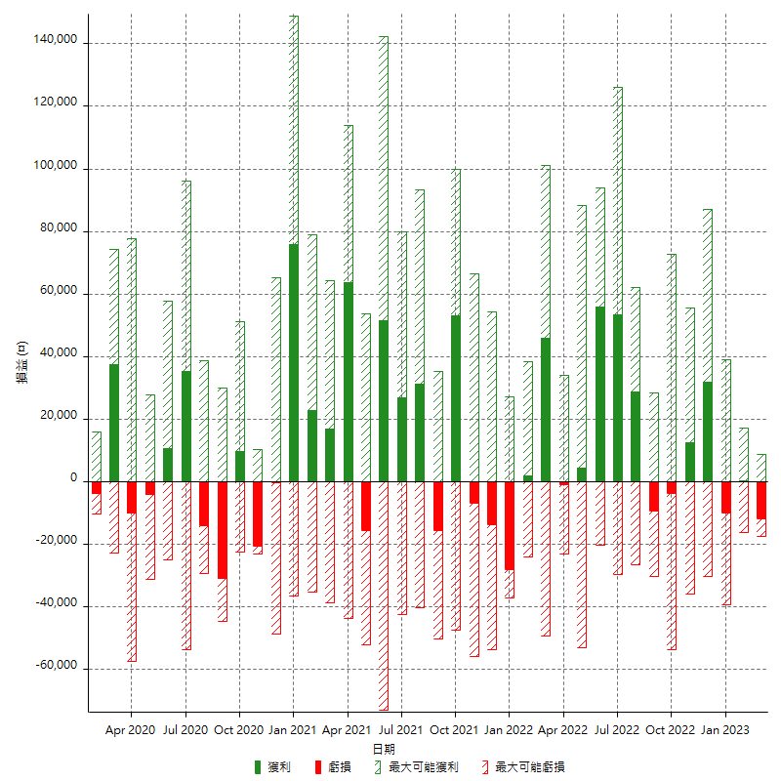

每月獲利和虧損 (%)

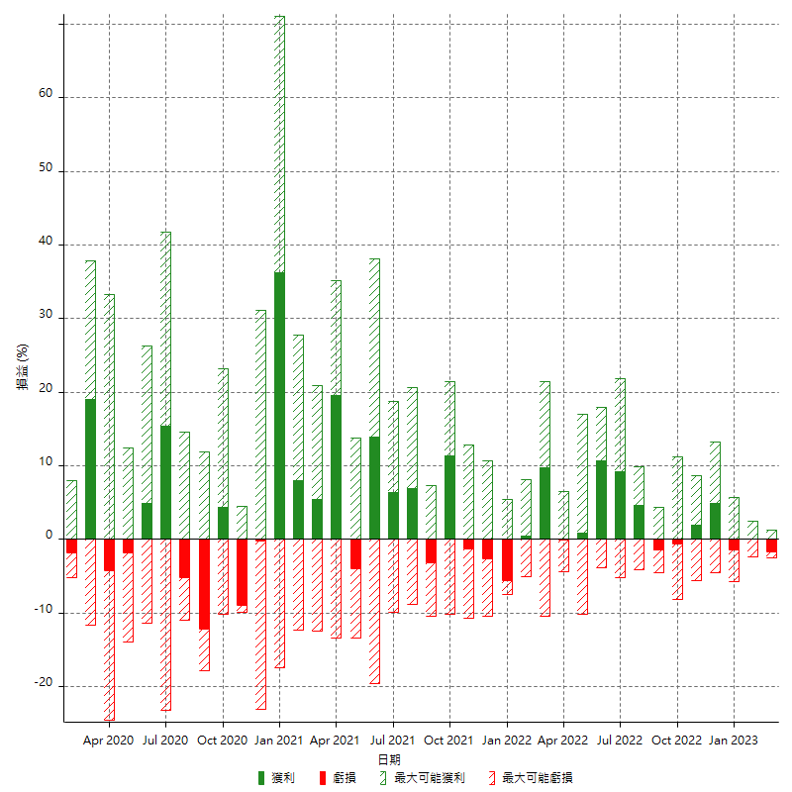

每月累積淨利

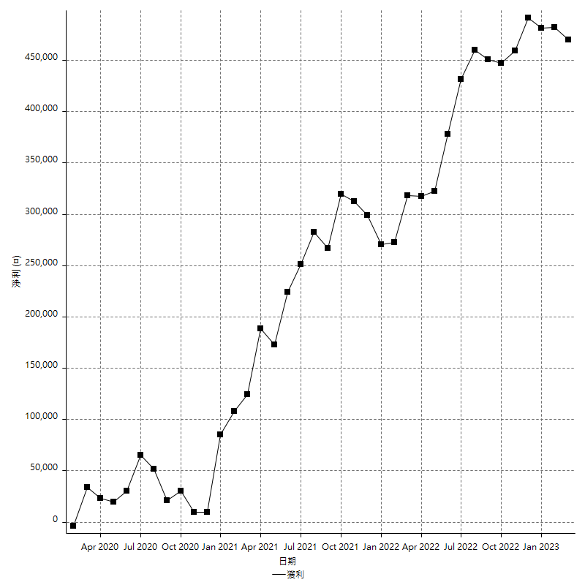

每月平均獲利

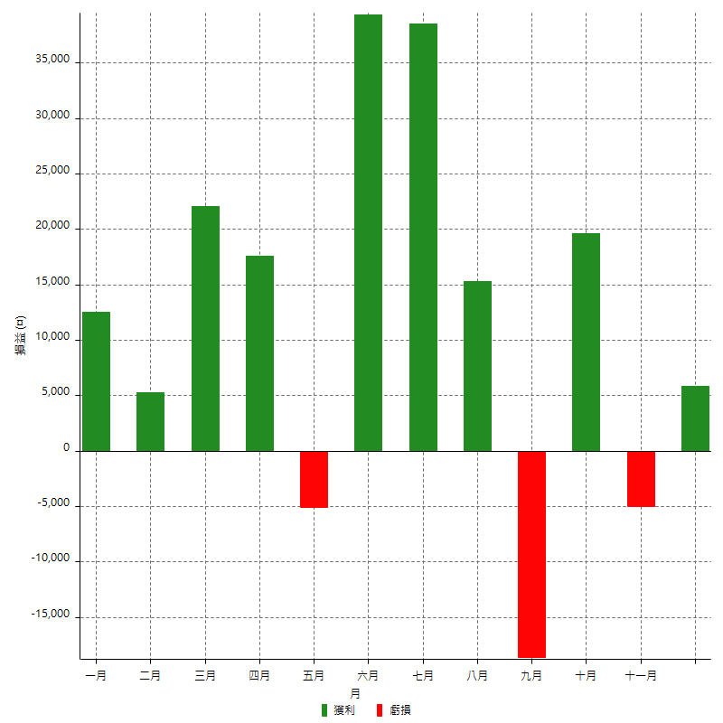

年獲利和虧損

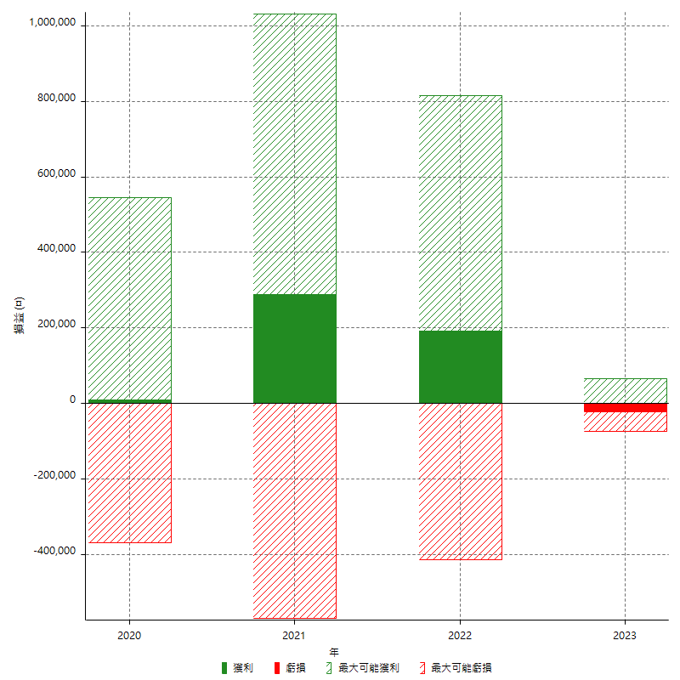

年獲利和虧損 (%)

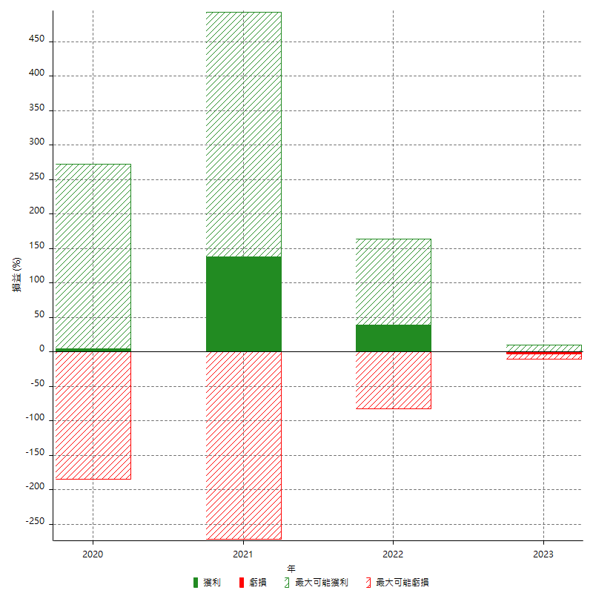

每年累積淨利

